策略分析
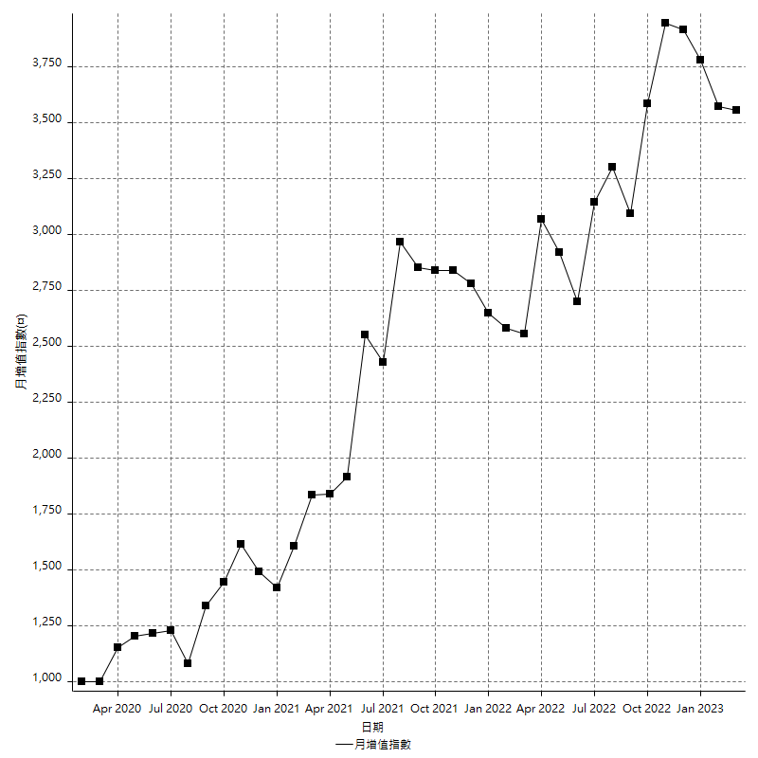
策略績效總結果

 | 所有交易 | 多單 | 空單
淨利 | 485000 | 9600 | 475400
毛利 | 2294200 | 26400 | 2267800
毛損 | -1809200 | -16800 | -1792400
調整後淨利 | 207349.32651 | -15479.393924 | 198571.44938
調整後毛利 | 2130745.0179 | 13200 | 2104560.184
調整後毛損 | -1923395.6914 | -28679.393924 | -1905988.7347
特定淨利 | -311400 | 9600 | -321000
特定毛利 | 1465800 | 26400 | 1439400
特定毛損 | -1777200 | -16800 | -1760400
帳戶所需金額 | 116200 | 16800 | 124800
帳戶報酬 | 417.383821 | 57.142857143 | 380.92948718
初始資本報酬 | 242.5 | 4.8 | 237.7
最大策略虧損 | -144800 | -21400 | -144800
最大策略虧損 (%) | -26.450116009 | -10.583580613 | -26.450116009
最大平倉交易虧損 | -116200 | -16800 | -124800
最大平倉交易虧損 (%) | -23.657817109 | -8.4 | -23.657817109
最大的策略虧損報酬 | 3.3494475138 | 0.44859813084 | 3.2831491713
獲利因子 | 1.268074287 | 1.5714285714 | 1.2652309752
調整獲利因子 | 1.1078037803 | -0.46026077242 | 1.1041829082
特定獲利因子 | -0.82478055368 | 1.5714285714 | -0.81765507839
最大持有契約數量 | 1 | 1 | 1
滑價支付 | 180000 | 800 | 179200
佣金支付 | 0 | 0 | 0
未平倉部位損益 | n/a | n/a | n/a
年報酬率 | 78.731132073 | 1.5583894183 | 77.172742654
月報酬率 | 6.5609276727 | 0.12986578486 | 6.4310618879
買進持有績效 | 75136.49363 | -678.05123054 | 75136.49363
平均月報酬 | 12763.157895
月報酬的標準差 | 45521.170727

績效比率

成長潛力比(Upside Potential Ratio) | 43.327135618
夏普比率 | 0.36299840973
索丁諾比率 | 1.1916670663
Fouse 比率 | 0.034987900584
Calmar 比率 | 0.0049443284621
Sterling 比率 | 0.0019503190314
淨利/最大損失百分比 | 2474.4897959
淨利/最大交易績效拉回百分比 | 2526.0416667
淨利/最大策略績效拉回百分比 | 334.94475138
特定淨利/最大損失百分比 | -1588.7755102
特定淨利/最大交易績效拉回百分比 | -1621.875
特定淨利/最大策略績效拉回百分比 | -215.05524862
調整後淨利/最大損失百分比 | 1057.9047271
調整後淨利/最大交易績效拉回百分比 | 1079.9444089
調整後淨利/最大策略績效拉回百分比 | 143.19704869

時間分析

交易期間 | 3 Yrs, 1 Mth, 3 Dys, 11 Mins
策略在市場的時間 | 24 Dys, 3 Hrs, 52 Mins
策略在市場的時間百分比 | 2.1476397382
最長的持平期間 | 14 Dys, 23 Hrs, 26 Mins
最大獲利日期 | 2021-05-04
最大虧損日期 | 2022-05-10
最大策略虧損日期 | 3/8/22
最大平倉交易虧損日期 | 3/2/22

詳細權益曲線

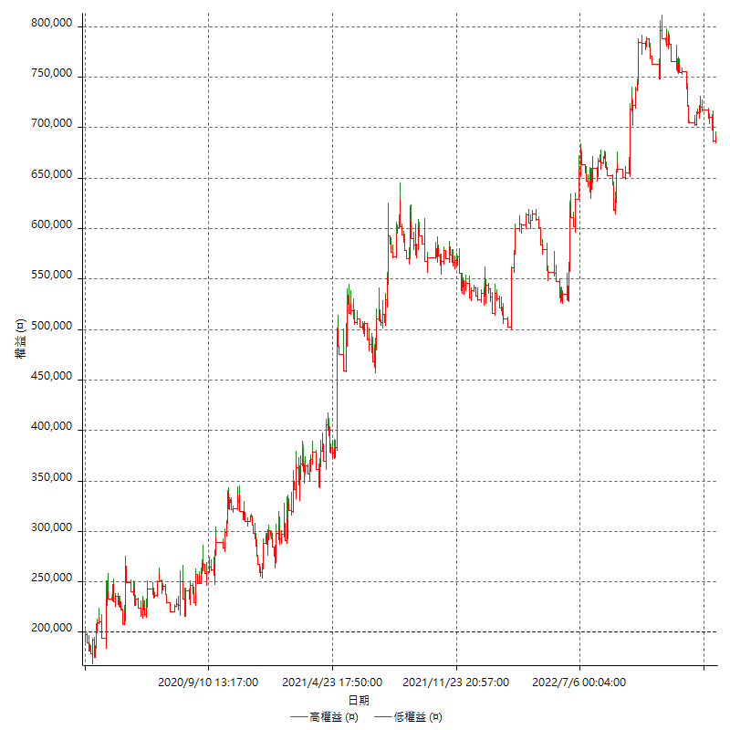

詳細權益曲線及績效拉回

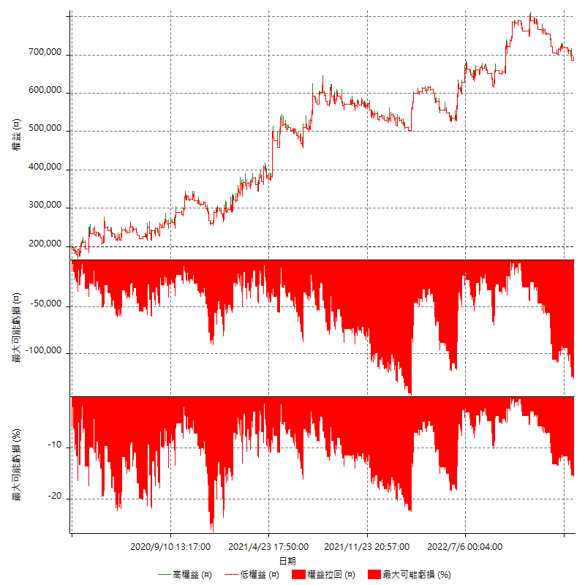

多單詳細權益曲線

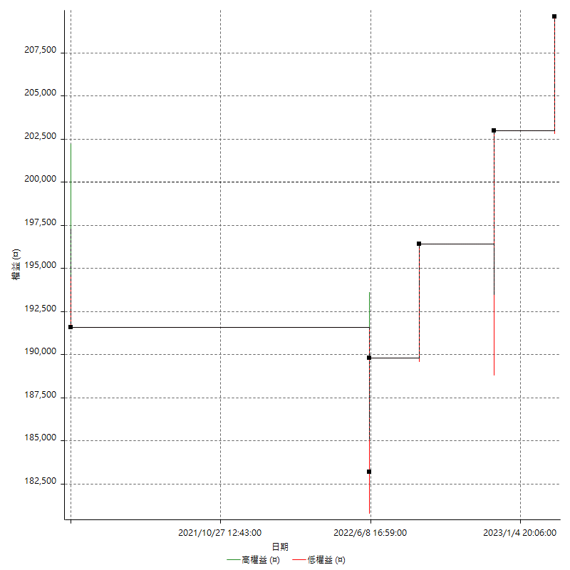

空單詳細權益曲線

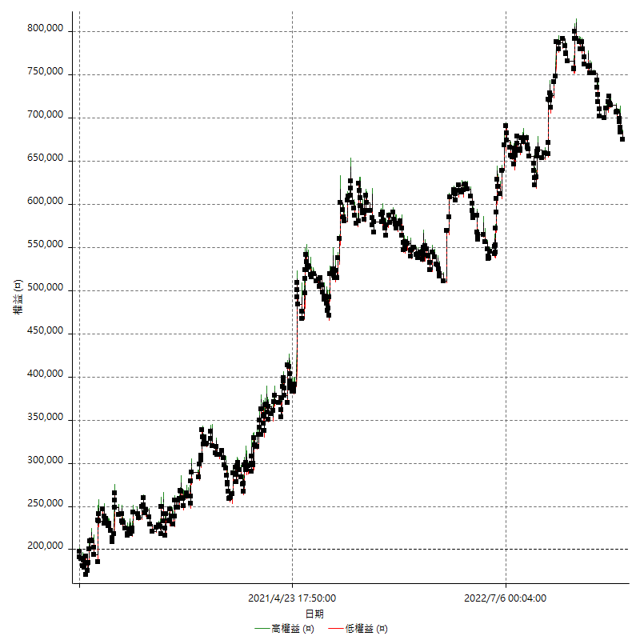

權益增加 & 拉回

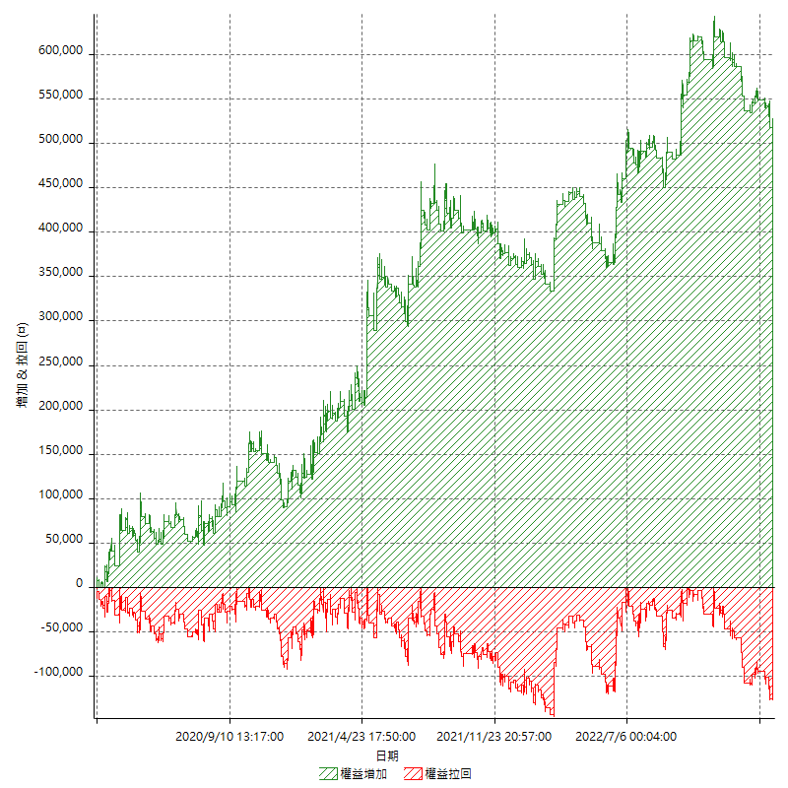

權益增加 & 拉回(%)

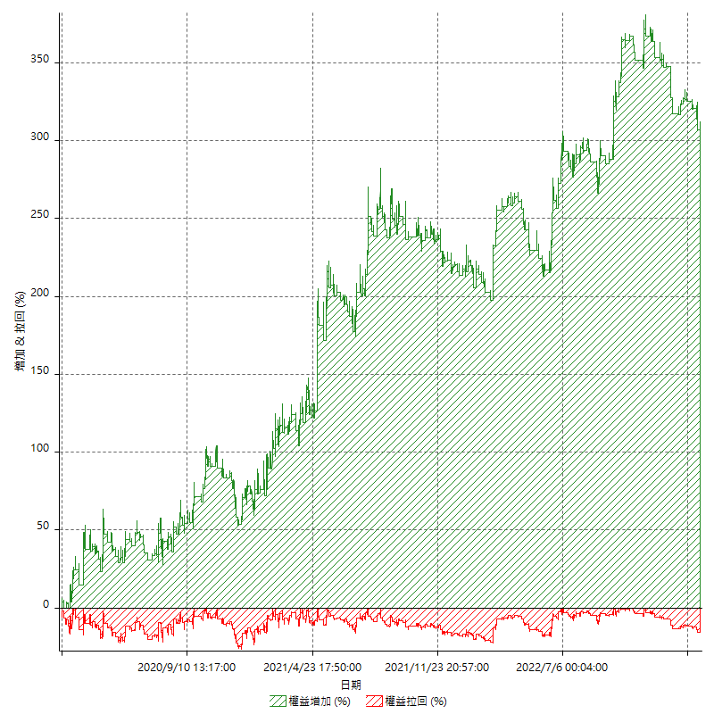

平倉權益曲線

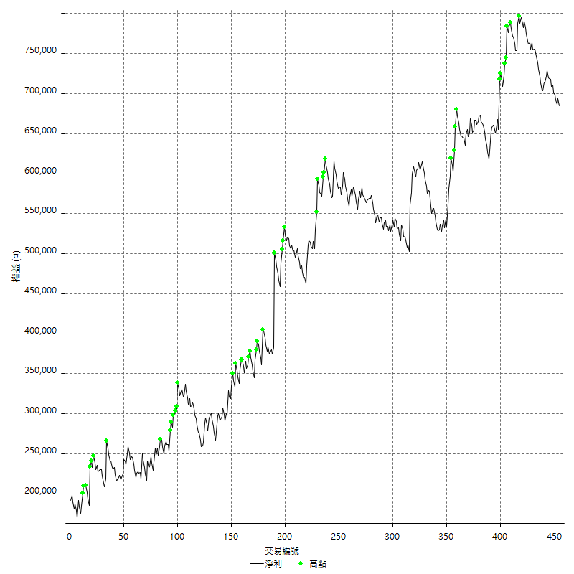

平倉權益曲線及績效拉回

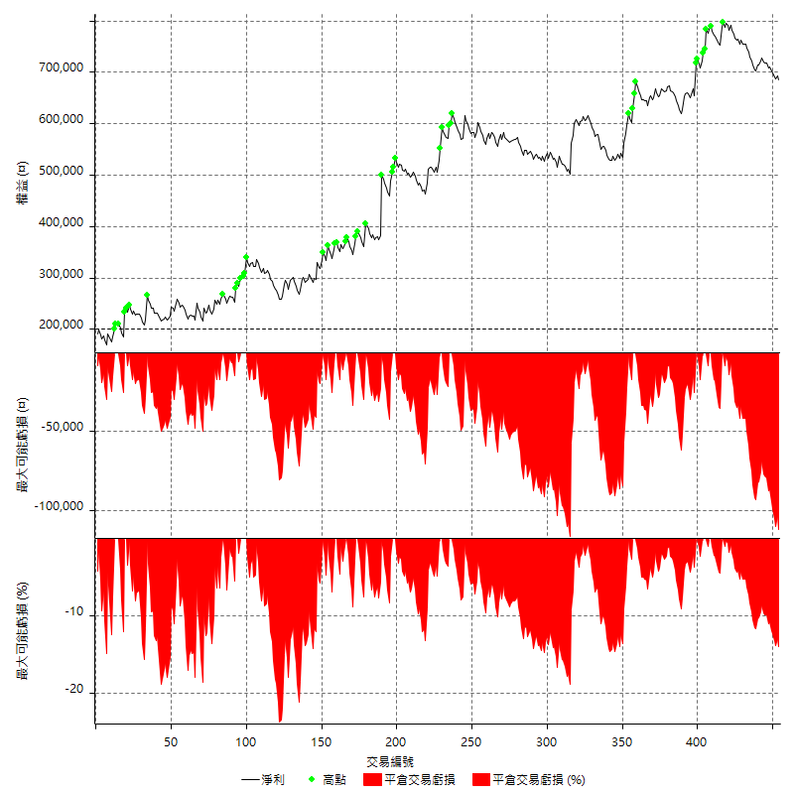

買進持有績效

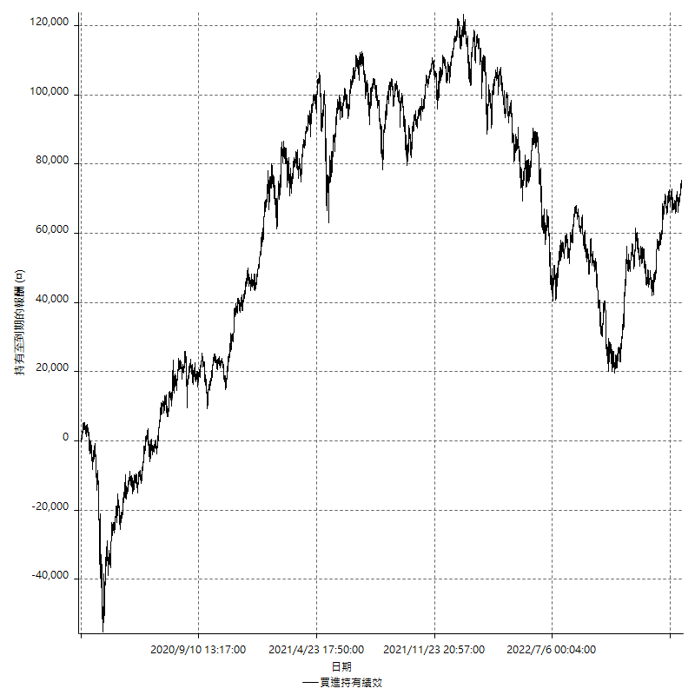

月增值指數

交易分析
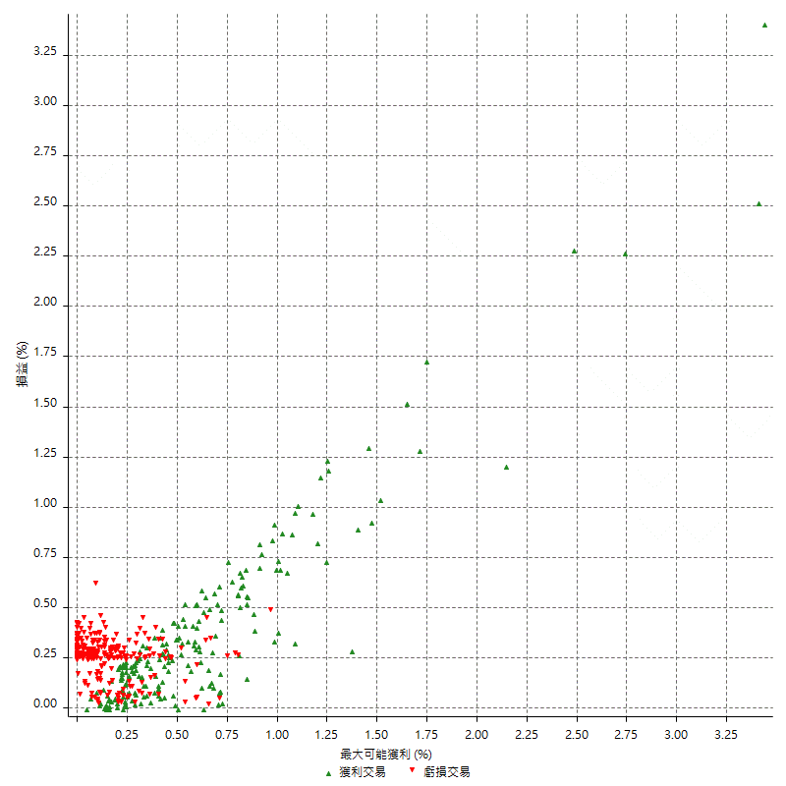
總交易分析

 | 所有交易 | 多單 | 空單
交易總次數 | 454 | 6 | 448
未平倉交易總數量 | 0 | 0 | 0
獲利交易次數 | 197 | 4 | 193
虧損交易次數 | 251 | 2 | 249
勝率 | 43.392070485 | 66.666666667 | 43.080357143
平均交易(獲利 & 虧損) | 1068.2819383 | 1600 | 1061.1607143
平均獲利交易 | 11645.685279 | 6600 | 11750.259067
平均虧損交易 | -7207.9681275 | -8400 | -7198.3935743
平均獲利/平均虧損 比率 | 1.615668254 | -0.78571428571 | 1.6323446261
最大的交易獲利 | 118000 | 6600 | 118000
最大的交易虧損 | -19600 | -8400 | -19600
平倉交易的平均K棒數 | 5.1 | 2.2 | 5.2
獲利平倉交易的平均K棒數 | 6.8 | 2.3 | 6.9
虧損平倉交易的平均K棒數 | 3.8 | 2 | 3.8
平倉交易間的平均K棒數 | 6.3 | n/a | 6.3
獲利平倉交易間的平均K棒數 | 259.2 | 13095.5 | 264.6
虧損平倉交易間的平均K棒數 | 204.9 | 26193.5 | 206.6

極端交易

 | 全部 | 正 | 負
1 Std. Deviation of Avg. Trade | 12966.542381 | 13405.532827 | 2608.0982065
平均交易金額 +1標準差 | 14034.82432 | 25051.218106 | -4599.8699209
平均交易金額 -1標準差 | -11898.260443 | -1759.8475476 | -9816.066334
極端交易次數 | 22 | 20 | 2
極端交易損益比 | 796400 | 828400 | -32000

最大獲利/最大虧損

 | 最大可能獲利 | 最大可能虧損
最大值 | 119000 | -19200
最大值日期 | 2021-05-04 | 2022-05-10
平均值 | 10540.088106 | -5391.1894273
最大值 (%) | 3.4399028733 | -0.59943802685
最大值 (%) 日期 | 2021-05-04 | 2022-05-10
平均值 (%) | 0.35788571585 | -0.18378731251
1標準差 | 12331.85455 | 2920.6899748
平均交易金額 +1標準差 | 22871.942656 | -2470.4994525
平均交易金額 -1標準差 | -1791.766444 | -8311.8794021

交易序列分析

Z值 | -1.1989032326
信賴界限 | 0.76943446497
策略精確預期 | 1068.2819383
最大連續獲利交易次數 | 5
最大連續虧損交易次數 | 8
最大連續獲利金額 | 126200
最大連續虧損金額 | -56000
最大連續獲利 (%) | 33.707264957
最大連續虧損 (%) | -17.789072427

交易序列統計量

連續獲利 | 序列編號 | 序列的平均獲利 | 下筆交易的平均虧損
1 | 46 | 9252.173913 | -6478.2608696
2 | 35 | 12068.571429 | -7268.5714286
3 | 16 | 11900 | -6612.5
4 | 7 | 15864.285714 | -6857.1428571
5 | 1 | 1680 | -8400
連續虧損 | 序列編號 | 序列的平均虧損 | 下筆交易的平均獲利
1 | 42 | -7800 | 11104.761905
2 | 28 | -7260.7142857 | 9800
3 | 11 | -6921.2121212 | 12018.181818
4 | 15 | -7026.6666667 | 11293.333333
5 | 5 | -7152 | 9800
6 | 2 | -7000 | 18500
7 | 1 | -7400 | 11000
8 | 2 | -6900 | 5100

總交易

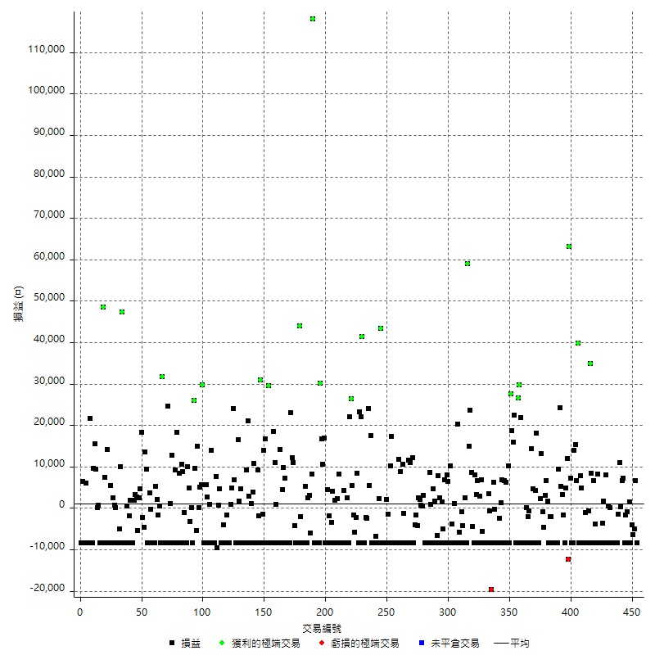

獲利交易

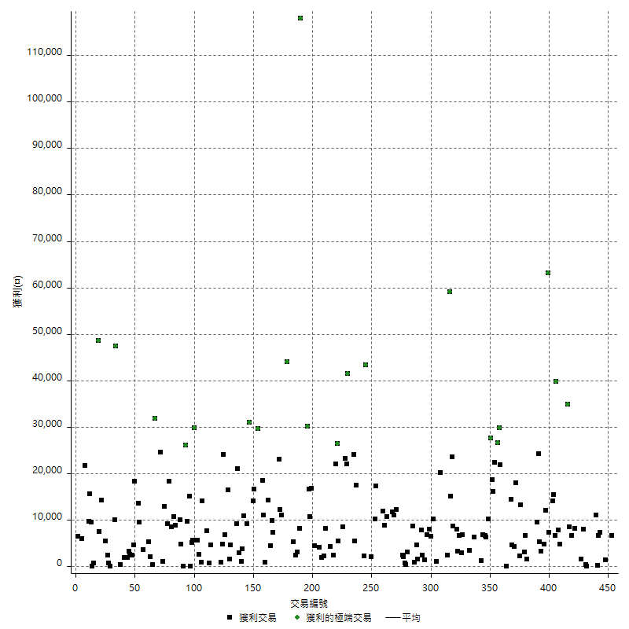

虧損交易

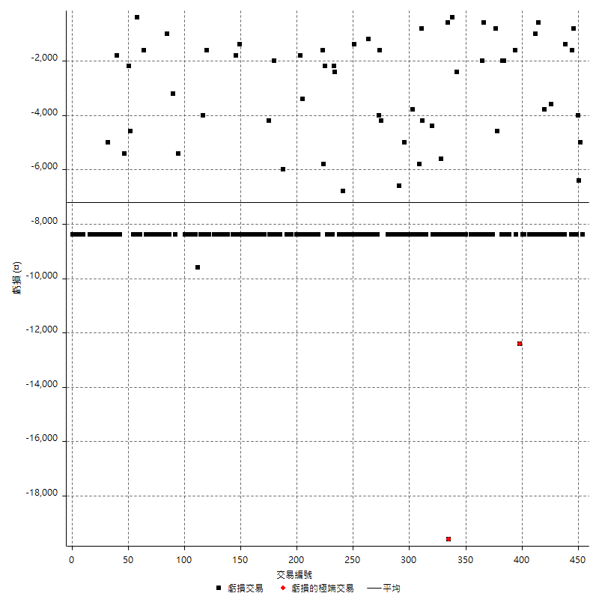

最大可能虧損

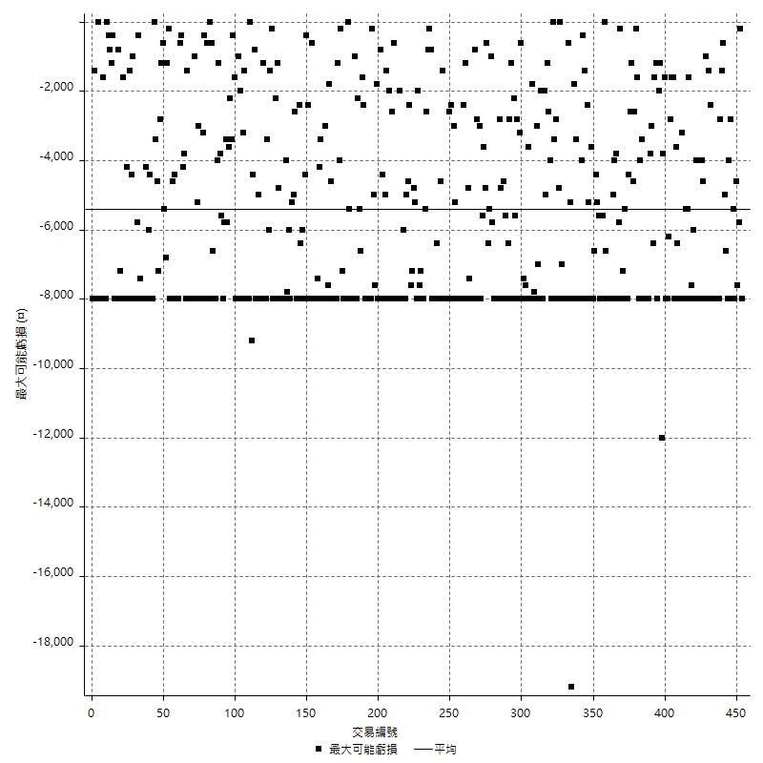

虧損的損益

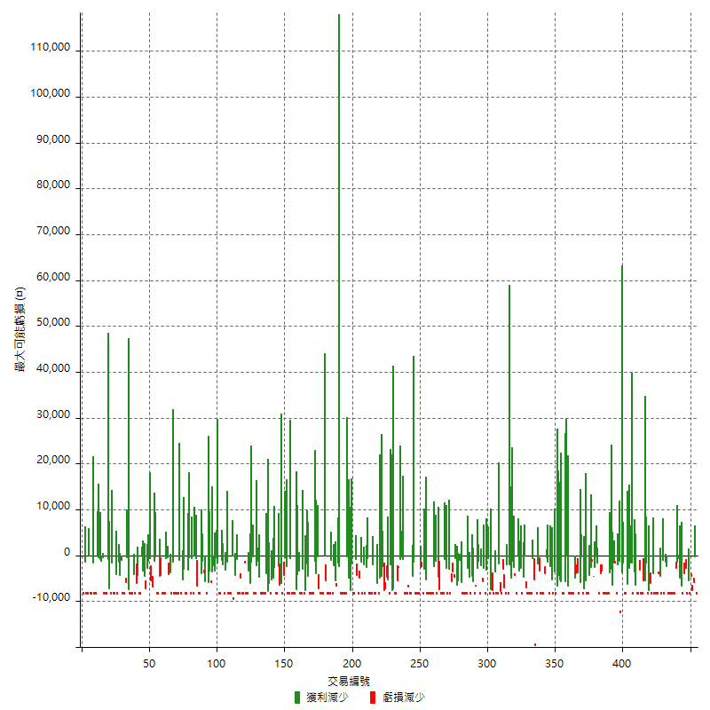

最大虧損幅度

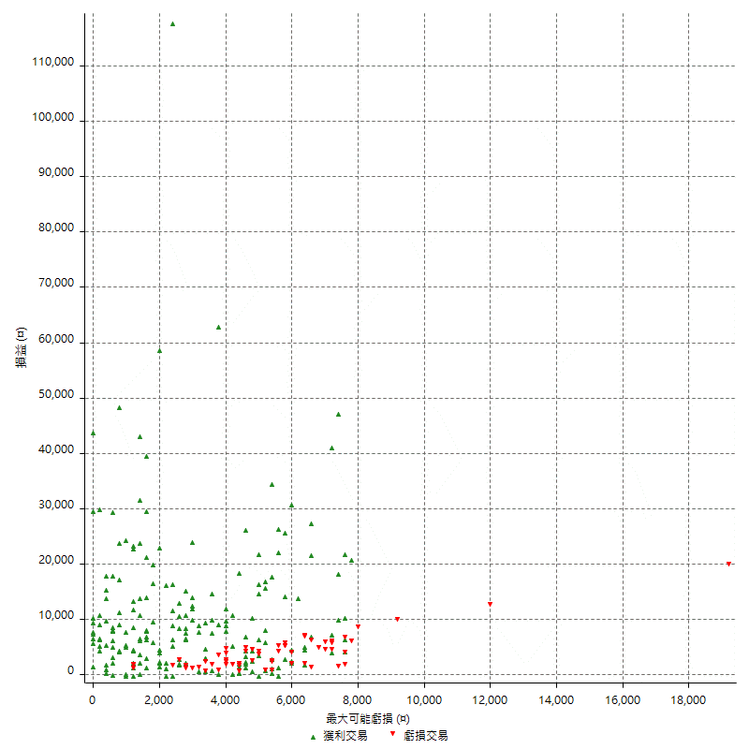

最大虧損幅度 (%)

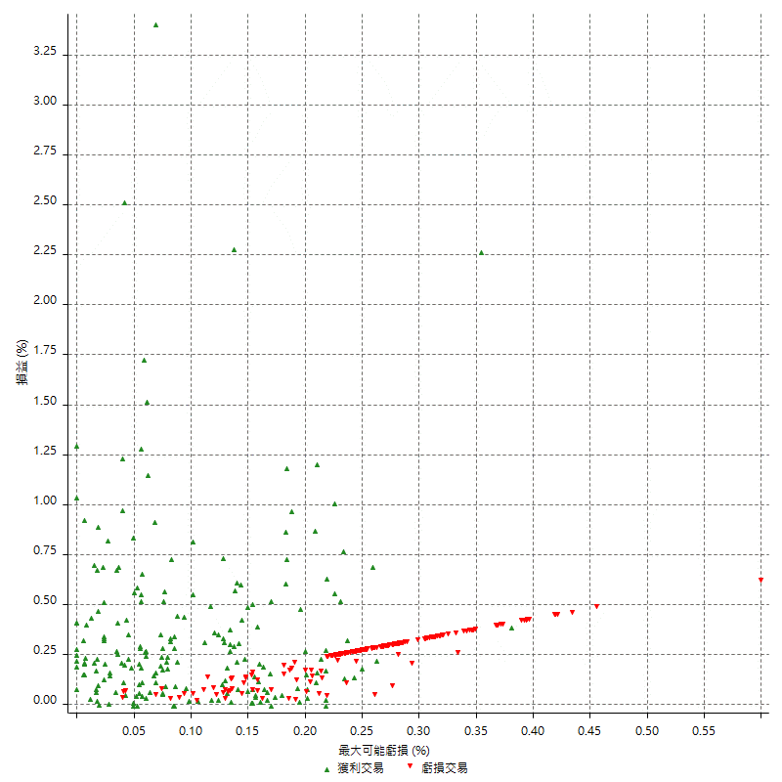

最大可能獲利

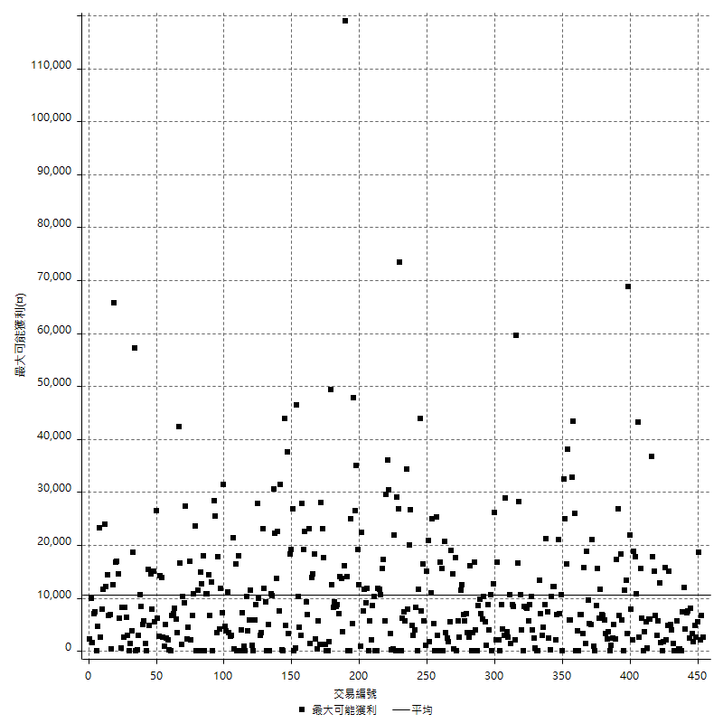

獲利的損益

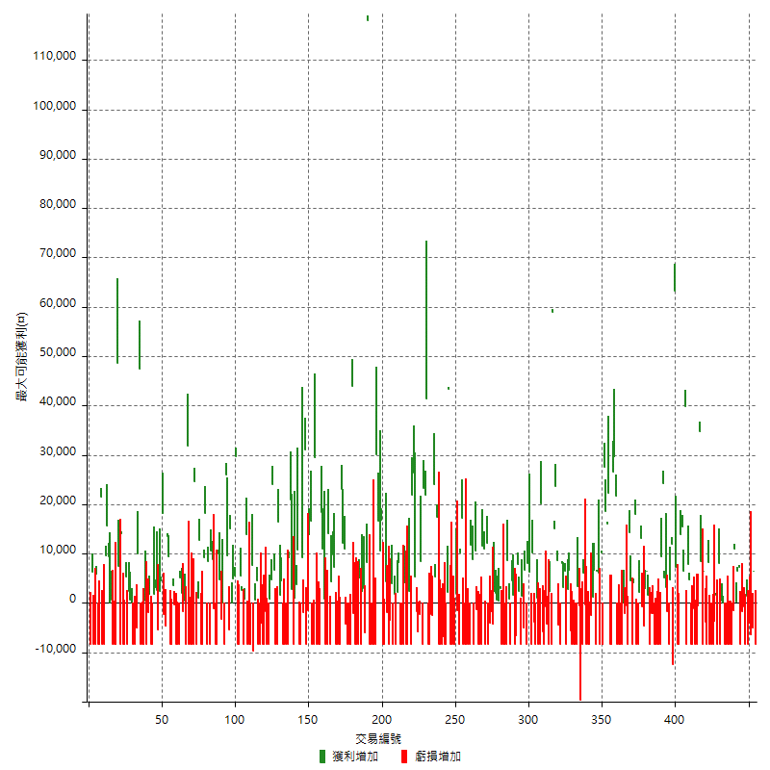

最大獲利幅度

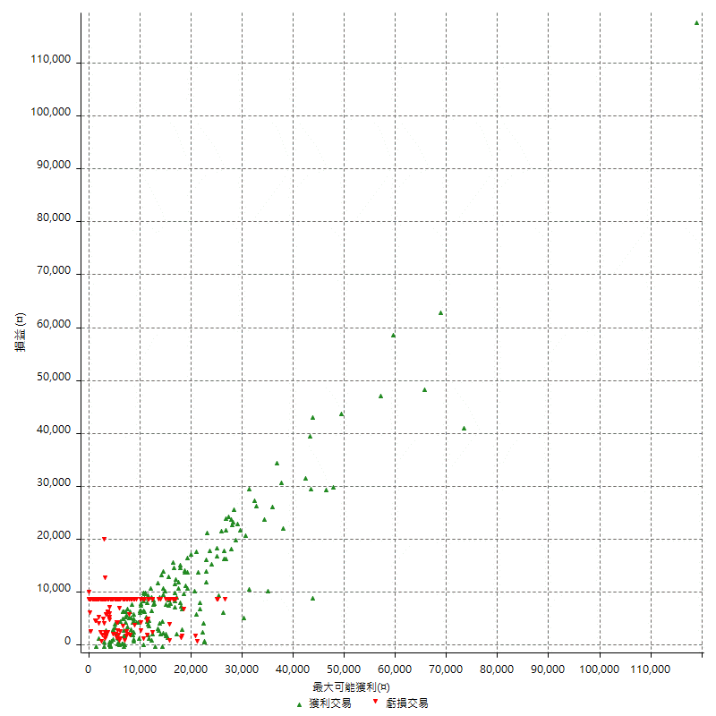

最大獲利幅度 (%)

週期性分析
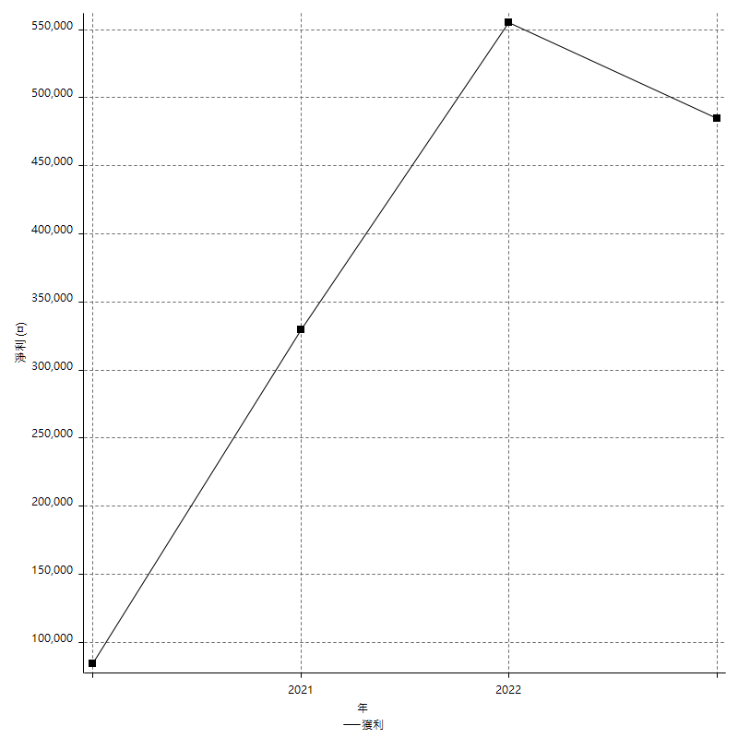
Daily Period Analysis

期間 | 獲利(¤) | 獲利(%) | 毛利 | 毛損 | 交易次數 | 勝率
2023-03-07 | -1800 | -0.26208503203 | 6600 | -8400 | 2 | 50
2023-03-02 | -11400 | -1.6327699799 | 0 | -11400 | 2 | 0
2023-03-01 | -12400 | -1.7450042218 | 0 | -12400 | 2 | 0
2023-02-21 | 1400 | 0.19740552735 | 1400 | 0 | 1 | 100
2023-02-20 | -8400 | -1.1705685619 | 0 | -8400 | 1 | 0
2023-02-09 | -2400 | -0.33333333333 | 0 | -2400 | 2 | 0
2023-02-07 | -1200 | -0.16638935108 | 7200 | -8400 | 2 | 50
2023-02-03 | 6600 | 0.92359361881 | 6600 | 0 | 1 | 100
2023-02-01 | 200 | 0.027995520717 | 200 | 0 | 1 | 100
2023-01-31 | 11000 | 1.5638328121 | 11000 | 0 | 1 | 100
2023-01-17 | -1400 | -0.19863791146 | 0 | -1400 | 1 | 0
2023-01-06 | -16800 | -2.3281596452 | 0 | -16800 | 2 | 0
2023-01-04 | -16800 | -2.2751895991 | 0 | -16800 | 2 | 0
2023-01-03 | -16800 | -2.2245762712 | 0 | -16800 | 2 | 0
2022-12-26 | 400 | 0.052994170641 | 400 | 0 | 2 | 50
2022-12-21 | -8400 | -1.1006289308 | 0 | -8400 | 1 | 0
2022-12-19 | -400 | -0.052383446831 | 8000 | -8400 | 2 | 50
2022-12-15 | -2000 | -0.26123301985 | 1600 | -3600 | 2 | 50
2022-12-07 | -16800 | -2.1472392638 | 0 | -16800 | 2 | 0
2022-12-05 | -8400 | -1.062215478 | 0 | -8400 | 1 | 0
2022-12-02 | 8200 | 1.0477894199 | 8200 | 0 | 1 | 100
2022-11-30 | -8400 | -1.0619469027 | 0 | -8400 | 1 | 0
2022-11-29 | 2800 | 0.35523978686 | 6600 | -3800 | 2 | 50
2022-11-22 | -8400 | -1.0544815466 | 0 | -8400 | 1 | 0
2022-11-18 | 43200 | 5.7340058402 | 43200 | 0 | 2 | 100
2022-11-17 | -9000 | -1.1804826863 | 0 | -9000 | 2 | 0
2022-11-04 | -8400 | -1.0897768552 | 0 | -8400 | 1 | 0
2022-11-02 | -9400 | -1.2048192771 | 0 | -9400 | 2 | 0
2022-11-01 | -8400 | -1.0651787979 | 0 | -8400 | 1 | 0
2022-10-26 | 4800 | 0.61240112274 | 4800 | 0 | 1 | 100
2022-10-19 | -600 | -0.076491585926 | 7800 | -8400 | 2 | 50
2022-10-13 | 39800 | 5.3451517593 | 39800 | 0 | 1 | 100
2022-10-12 | 6600 | 0.89430894309 | 6600 | 0 | 1 | 100
2022-10-07 | 15400 | 2.1311929145 | 15400 | 0 | 1 | 100
2022-10-03 | 5600 | 0.7810320781 | 14000 | -8400 | 2 | 50
2022-09-30 | -1200 | -0.16708437761 | 7200 | -8400 | 2 | 50
2022-09-28 | 63200 | 9.6488549618 | 63200 | 0 | 1 | 100
2022-09-27 | -400 | -0.061031431187 | 12000 | -12400 | 2 | 50
2022-09-21 | 4800 | 0.7377805103 | 4800 | 0 | 1 | 100
2022-09-15 | -8400 | -1.2746585736 | 0 | -8400 | 1 | 0
2022-09-06 | 1600 | 0.24338302403 | 3200 | -1600 | 2 | 50
2022-09-05 | 29400 | 4.6815286624 | 29400 | 0 | 2 | 100
2022-09-02 | 9400 | 1.5195602974 | 9400 | 0 | 1 | 100
2022-08-31 | -16800 | -2.6440037771 | 0 | -16800 | 2 | 0
2022-08-30 | -16800 | -2.5758969641 | 0 | -16800 | 2 | 0
2022-08-19 | -8400 | -1.2715712988 | 0 | -8400 | 1 | 0
2022-08-18 | -2000 | -0.30184123151 | 0 | -2000 | 1 | 0
2022-08-17 | -10400 | -1.5453194651 | 0 | -10400 | 2 | 0
2022-08-16 | 1600 | 0.23830801311 | 1600 | 0 | 1 | 100
2022-08-15 | 6600 | 0.99277978339 | 6600 | 0 | 1 | 100
2022-08-09 | -1600 | -0.24009603842 | 3000 | -4600 | 2 | 50
2022-08-08 | -800 | -0.11990407674 | 0 | -800 | 1 | 0
2022-08-04 | 13200 | 2.0183486239 | 13200 | 0 | 1 | 100
2022-08-03 | -6200 | -0.9391093608 | 2200 | -8400 | 2 | 50
2022-07-27 | 9600 | 1.4755610206 | 18000 | -8400 | 2 | 50
2022-07-25 | -4200 | -0.64141722663 | 4200 | -8400 | 2 | 50
2022-07-22 | 19000 | 2.9883611198 | 19000 | 0 | 2 | 100
2022-07-21 | -9000 | -1.3957816377 | 0 | -9000 | 2 | 0
2022-07-19 | -2000 | -0.30921459493 | 0 | -2000 | 2 | 0
2022-07-15 | -8400 | -1.2820512821 | 0 | -8400 | 1 | 0
2022-07-14 | -8400 | -1.2658227848 | 0 | -8400 | 1 | 0
2022-07-07 | -16800 | -2.4691358025 | 0 | -16800 | 2 | 0
2022-07-06 | 21800 | 3.3100516247 | 21800 | 0 | 1 | 100
2022-07-04 | 29800 | 4.7391857506 | 29800 | 0 | 1 | 100
2022-06-28 | 26600 | 4.4171371637 | 26600 | 0 | 1 | 100
2022-06-24 | -8400 | -1.3756960367 | 0 | -8400 | 1 | 0
2022-06-21 | -8400 | -1.3570274637 | 0 | -8400 | 1 | 0
2022-06-20 | 22400 | 3.7546094536 | 22400 | 0 | 1 | 100
2022-06-17 | 34600 | 6.1565836299 | 34600 | 0 | 2 | 100
2022-06-16 | 27600 | 5.1646706587 | 27600 | 0 | 1 | 100
2022-06-15 | 1800 | 0.33796470146 | 10200 | -8400 | 2 | 50
2022-06-14 | -2200 | -0.41136873598 | 6200 | -8400 | 2 | 50
2022-06-07 | -1800 | -0.33544539694 | 6600 | -8400 | 2 | 50
2022-06-06 | 6800 | 1.2835032088 | 6800 | 0 | 1 | 100
2022-06-02 | 1200 | 0.22701475596 | 1200 | 0 | 1 | 100
2022-06-01 | -10800 | -2.0022246941 | 0 | -10800 | 2 | 0
2022-05-31 | -8400 | -1.5334063527 | 0 | -8400 | 1 | 0
2022-05-25 | -8400 | -1.5102481122 | 0 | -8400 | 1 | 0
2022-05-23 | -400 | -0.071864893999 | 0 | -400 | 1 | 0
2022-05-11 | -2200 | -0.3937007874 | 6200 | -8400 | 2 | 50
2022-05-10 | -20200 | -3.4887737478 | 0 | -20200 | 2 | 0
2022-05-03 | -5000 | -0.85616438356 | 3400 | -8400 | 2 | 50
2022-04-28 | -16800 | -2.7962716378 | 0 | -16800 | 2 | 0
2022-04-26 | -8400 | -1.3788575181 | 0 | -8400 | 1 | 0
2022-04-20 | -5600 | -0.91086532206 | 0 | -5600 | 1 | 0
2022-04-14 | 6800 | 1.1184210526 | 6800 | 0 | 1 | 100
2022-04-12 | 2800 | 0.4626569729 | 2800 | 0 | 1 | 100
2022-04-08 | -8400 | -1.368970013 | 0 | -8400 | 1 | 0
2022-03-31 | 9800 | 1.6230539914 | 9800 | 0 | 2 | 100
2022-03-24 | -400 | -0.066203243959 | 8000 | -8400 | 2 | 50
2022-03-22 | 4200 | 0.7 | 8600 | -4400 | 2 | 50
2022-03-14 | 23600 | 4.0943789035 | 23600 | 0 | 1 | 100
2022-03-11 | 15000 | 2.6718916993 | 15000 | 0 | 1 | 100
2022-03-08 | 59000 | 11.743630573 | 59000 | 0 | 1 | 100
2022-03-02 | -8400 | -1.6444792482 | 0 | -8400 | 1 | 0
2022-02-21 | -6000 | -1.1609907121 | 2400 | -8400 | 2 | 50
2022-02-18 | -4200 | -0.80614203455 | 0 | -4200 | 1 | 0
2022-02-17 | -800 | -0.15331544653 | 0 | -800 | 1 | 0
2022-02-15 | -8400 | -1.5843078084 | 0 | -8400 | 1 | 0
2022-02-10 | -5800 | -1.0820895522 | 0 | -5800 | 1 | 0
2022-02-07 | 20200 | 3.9162466072 | 20200 | 0 | 1 | 100
2022-01-24 | -16800 | -3.1543372137 | 0 | -16800 | 2 | 0
2022-01-20 | -7400 | -1.3703703704 | 1000 | -8400 | 2 | 50
2022-01-18 | -3800 | -0.6987863185 | 0 | -3800 | 1 | 0
2022-01-13 | 10200 | 1.9115442279 | 10200 | 0 | 1 | 100
2022-01-11 | -2000 | -0.37341299477 | 6400 | -8400 | 2 | 50
2022-01-10 | -400 | -0.074626865672 | 8000 | -8400 | 2 | 50
2022-01-05 | 6800 | 1.2849584278 | 6800 | 0 | 1 | 100
2021-12-29 | -3600 | -0.67567567568 | 1400 | -5000 | 2 | 50
2021-12-27 | -8400 | -1.5521064302 | 0 | -8400 | 1 | 0
2021-12-22 | 2400 | 0.44543429844 | 2400 | 0 | 1 | 100
2021-12-17 | 7800 | 1.4689265537 | 7800 | 0 | 1 | 100
2021-12-15 | -15000 | -2.7472527473 | 0 | -15000 | 2 | 0
2021-12-09 | 1600 | 0.29390154298 | 1600 | 0 | 1 | 100
2021-12-06 | -3800 | -0.69317767238 | 4600 | -8400 | 2 | 50
2021-12-03 | 800 | 0.14614541469 | 800 | 0 | 1 | 100
2021-12-02 | 8600 | 1.5961395694 | 8600 | 0 | 1 | 100
2021-12-01 | -16800 | -3.0237580994 | 0 | -16800 | 2 | 0
2021-11-29 | -16800 | -2.9350104822 | 0 | -16800 | 2 | 0
2021-11-25 | 3000 | 0.52687038988 | 3000 | 0 | 1 | 100
2021-11-24 | 1000 | 0.17593244194 | 1000 | 0 | 2 | 100
2021-11-22 | 2000 | 0.35310734463 | 2000 | 0 | 1 | 100
2021-11-18 | 2400 | 0.42553191489 | 2400 | 0 | 1 | 100
2021-11-17 | -4200 | -0.73917634636 | 0 | -4200 | 1 | 0
2021-11-16 | -5600 | -0.9759498083 | 0 | -5600 | 2 | 0
2021-11-12 | -8400 | -1.4428031604 | 0 | -8400 | 1 | 0
2021-11-11 | 12200 | 2.1403508772 | 12200 | 0 | 1 | 100
2021-11-05 | -8400 | -1.4522821577 | 0 | -8400 | 1 | 0
2021-11-03 | 11000 | 1.9386676066 | 11000 | 0 | 1 | 100
2021-10-28 | 3200 | 0.56717476072 | 11600 | -8400 | 2 | 50
2021-10-27 | -8400 | -1.466992665 | 0 | -8400 | 1 | 0
2021-10-25 | -8400 | -1.4457831325 | 0 | -8400 | 1 | 0
2021-10-22 | 9400 | 1.644506648 | 10600 | -1200 | 2 | 50
2021-10-21 | -8400 | -1.4482758621 | 0 | -8400 | 1 | 0
2021-10-20 | 8800 | 1.5406162465 | 8800 | 0 | 1 | 100
2021-10-05 | 3400 | 0.59880239521 | 11800 | -8400 | 2 | 50
2021-09-30 | -16800 | -2.8737598358 | 0 | -16800 | 2 | 0
2021-09-27 | -8400 | -1.4165261383 | 0 | -8400 | 1 | 0
2021-09-17 | -8400 | -1.3967409378 | 0 | -8400 | 1 | 0
2021-09-16 | 17200 | 2.9441971927 | 17200 | 0 | 1 | 100
2021-09-14 | 10200 | 1.7770034843 | 10200 | 0 | 1 | 100
2021-09-13 | -9800 | -1.6786570743 | 0 | -9800 | 2 | 0
2021-09-09 | -6400 | -1.0843781769 | 2000 | -8400 | 2 | 50
2021-09-06 | -16800 | -2.7677100494 | 0 | -16800 | 2 | 0
2021-09-03 | -8400 | -1.3649658759 | 0 | -8400 | 1 | 0
2021-09-02 | 43400 | 7.5874125874 | 43400 | 0 | 1 | 100
2021-09-01 | 2200 | 0.3861003861 | 2200 | 0 | 1 | 100
2021-08-27 | -8400 | -1.4527845036 | 0 | -8400 | 1 | 0
2021-08-25 | -8400 | -1.4319809069 | 0 | -8400 | 1 | 0
2021-08-24 | -6800 | -1.1459386586 | 0 | -6800 | 1 | 0
2021-08-20 | -8400 | -1.3958125623 | 0 | -8400 | 1 | 0
2021-08-18 | -16800 | -2.7158098933 | 0 | -16800 | 2 | 0
2021-08-17 | 17400 | 2.8942115768 | 17400 | 0 | 1 | 100
2021-08-12 | 5400 | 0.90634441088 | 5400 | 0 | 1 | 100
2021-08-11 | 24000 | 4.1972717733 | 24000 | 0 | 1 | 100
2021-08-05 | -4600 | -0.79805690493 | 0 | -4600 | 2 | 0
2021-08-03 | -8400 | -1.4363885089 | 0 | -8400 | 1 | 0
2021-08-02 | -8400 | -1.4160485502 | 0 | -8400 | 1 | 0
2021-07-28 | 41400 | 7.5027183762 | 41400 | 0 | 1 | 100
2021-07-27 | 22000 | 4.1525103813 | 22000 | 0 | 1 | 100
2021-07-23 | 23200 | 4.5795499408 | 23200 | 0 | 1 | 100
2021-07-22 | -8400 | -1.6310679612 | 0 | -8400 | 1 | 0
2021-07-20 | 8400 | 1.6581129096 | 8400 | 0 | 1 | 100
2021-07-16 | -2200 | -0.43238993711 | 0 | -2200 | 1 | 0
2021-07-15 | -7400 | -1.4335528865 | 0 | -7400 | 2 | 0
2021-07-14 | 5400 | 1.057165231 | 5400 | 0 | 1 | 100
2021-07-08 | 26400 | 5.4500412882 | 26400 | 0 | 1 | 100
2021-07-07 | 13600 | 2.888700085 | 22000 | -8400 | 2 | 50
2021-07-06 | 2400 | 0.51238257899 | 2400 | 0 | 1 | 100
2021-07-02 | -8400 | -1.7617449664 | 0 | -8400 | 1 | 0
2021-07-01 | -8400 | -1.7312448475 | 0 | -8400 | 1 | 0
2021-06-28 | -4200 | -0.85819370658 | 4200 | -8400 | 2 | 50
2021-06-24 | -8400 | -1.6874246685 | 0 | -8400 | 1 | 0
2021-06-23 | -8400 | -1.6594231529 | 0 | -8400 | 1 | 0
2021-06-18 | 10400 | 2.0976200081 | 10400 | 0 | 2 | 100
2021-06-17 | -8400 | -1.6660055534 | 0 | -8400 | 1 | 0
2021-06-16 | 1800 | 0.35828025478 | 1800 | 0 | 1 | 100
2021-06-10 | -8400 | -1.6444792482 | 0 | -8400 | 1 | 0
2021-06-04 | 4000 | 0.78926598264 | 4000 | 0 | 1 | 100
2021-06-01 | -3400 | -0.66640533124 | 0 | -3400 | 1 | 0
2021-05-31 | -8400 | -1.6197454686 | 0 | -8400 | 1 | 0
2021-05-26 | 2600 | 0.50387596899 | 4400 | -1800 | 2 | 50
2021-05-24 | -16800 | -3.1531531532 | 0 | -16800 | 2 | 0
2021-05-20 | 27400 | 5.4214483577 | 27400 | 0 | 2 | 100
2021-05-19 | 46800 | 10.204971653 | 46800 | 0 | 2 | 100
2021-05-13 | -16800 | -3.5338662179 | 0 | -16800 | 2 | 0
2021-05-06 | -8400 | -1.7362546507 | 0 | -8400 | 1 | 0
2021-05-05 | -16800 | -3.3559728326 | 0 | -16800 | 2 | 0
2021-05-04 | 118000 | 30.841610037 | 118000 | 0 | 1 | 100
2021-04-28 | 8200 | 2.1901709402 | 8200 | 0 | 1 | 100
2021-04-27 | -3000 | -0.79491255962 | 3000 | -6000 | 2 | 50
2021-04-23 | -6000 | -1.5649452269 | 2400 | -8400 | 2 | 50
2021-04-21 | 5200 | 1.3749338974 | 5200 | 0 | 1 | 100
2021-04-20 | -16800 | -4.253164557 | 0 | -16800 | 2 | 0
2021-04-19 | -8400 | -2.0823004462 | 0 | -8400 | 1 | 0
2021-04-16 | -2000 | -0.4933399112 | 0 | -2000 | 1 | 0
2021-04-14 | 35600 | 9.626825311 | 44000 | -8400 | 2 | 50
2021-04-08 | -16800 | -4.3455768236 | 0 | -16800 | 2 | 0
2021-04-07 | 6800 | 1.7904160084 | 11000 | -4200 | 2 | 50
2021-04-01 | 12200 | 3.3188248096 | 12200 | 0 | 1 | 100
2021-03-31 | 23000 | 6.6744051074 | 23000 | 0 | 1 | 100
2021-03-30 | -16800 | -4.6485888213 | 0 | -16800 | 2 | 0
2021-03-25 | -16800 | -4.4420941301 | 0 | -16800 | 2 | 0
2021-03-18 | 7200 | 1.9407008086 | 7200 | 0 | 1 | 100
2021-03-16 | 9800 | 2.7131782946 | 9800 | 0 | 1 | 100
2021-03-15 | 4400 | 1.2331838565 | 4400 | 0 | 1 | 100
2021-03-11 | -8400 | -2.300109529 | 0 | -8400 | 1 | 0
2021-03-05 | 5800 | 1.6138007791 | 14200 | -8400 | 2 | 50
2021-03-03 | -7600 | -2.0708446866 | 800 | -8400 | 2 | 50
2021-02-25 | 11000 | 3.0898876404 | 11000 | 0 | 1 | 100
2021-02-24 | 10000 | 2.8901734104 | 18400 | -8400 | 2 | 50
2021-02-23 | -16800 | -4.6306504961 | 0 | -16800 | 2 | 0
2021-02-18 | 21200 | 6.206088993 | 29600 | -8400 | 2 | 50
2021-02-05 | -8400 | -2.4 | 0 | -8400 | 1 | 0
2021-02-04 | 16600 | 4.9790041992 | 16600 | 0 | 1 | 100
2021-02-03 | 14000 | 4.3832185348 | 14000 | 0 | 1 | 100
2021-02-01 | -1400 | -0.43640897756 | 0 | -1400 | 1 | 0
2021-01-27 | -8400 | -2.5516403402 | 0 | -8400 | 1 | 0
2021-01-26 | 31000 | 10.395707579 | 31000 | 0 | 1 | 100
2021-01-25 | 7400 | 2.5447042641 | 9200 | -1800 | 2 | 50
2021-01-21 | -16800 | -5.4616384915 | 0 | -16800 | 2 | 0
2021-01-20 | 10800 | 3.6388140162 | 10800 | 0 | 1 | 100
2021-01-14 | 3800 | 1.2969283276 | 3800 | 0 | 1 | 100
2021-01-12 | 1000 | 0.34246575342 | 1000 | 0 | 1 | 100
2021-01-11 | -5600 | -1.8817204301 | 2800 | -8400 | 2 | 50
2021-01-06 | 21000 | 7.5921908894 | 21000 | 0 | 1 | 100
2021-01-05 | 800 | 0.29006526468 | 9200 | -8400 | 2 | 50
2021-01-04 | -8400 | -2.9556650246 | 0 | -8400 | 1 | 0
2020-12-30 | -8400 | -2.8708133971 | 0 | -8400 | 1 | 0
2020-12-28 | -8400 | -2.7906976744 | 0 | -8400 | 1 | 0
2020-12-23 | 6200 | 2.1031207598 | 6200 | 0 | 2 | 100
2020-12-22 | 8000 | 2.7894002789 | 16400 | -8400 | 2 | 50
2020-12-21 | -8400 | -2.8455284553 | 0 | -8400 | 1 | 0
2020-12-18 | 6800 | 2.3578363384 | 6800 | 0 | 1 | 100
2020-12-15 | 24000 | 9.0771558245 | 24000 | 0 | 1 | 100
2020-12-14 | 4800 | 1.8489984592 | 4800 | 0 | 1 | 100
2020-12-09 | 800 | 0.30911901082 | 800 | 0 | 1 | 100
2020-12-08 | -8400 | -3.1437125749 | 0 | -8400 | 1 | 0
2020-12-04 | -8400 | -3.0478955007 | 0 | -8400 | 1 | 0
2020-12-03 | -10000 | -3.5014005602 | 0 | -10000 | 2 | 0
2020-12-02 | -8400 | -2.8571428571 | 0 | -8400 | 1 | 0
2020-12-01 | -4000 | -1.3422818792 | 0 | -4000 | 1 | 0
2020-11-27 | -8400 | -2.7415143603 | 0 | -8400 | 1 | 0
2020-11-26 | -8400 | -2.668360864 | 0 | -8400 | 1 | 0
2020-11-24 | 4600 | 1.4829142489 | 4600 | 0 | 1 | 100
2020-11-18 | 600 | 0.19379844961 | 600 | 0 | 1 | 100
2020-11-13 | -9600 | -3.007518797 | 0 | -9600 | 1 | 0
2020-11-12 | 7600 | 2.4390243902 | 7600 | 0 | 1 | 100
2020-11-11 | -8400 | -2.625 | 0 | -8400 | 1 | 0
2020-11-04 | -8400 | -2.5578562728 | 0 | -8400 | 1 | 0
2020-11-02 | 5600 | 1.7348203222 | 14000 | -8400 | 2 | 50
2020-10-26 | 800 | 0.24844720497 | 800 | 0 | 1 | 100
2020-10-22 | -8400 | -2.5423728814 | 0 | -8400 | 1 | 0
2020-10-20 | 8200 | 2.5450031037 | 8200 | 0 | 2 | 100
2020-10-19 | -8400 | -2.5408348457 | 0 | -8400 | 1 | 0
2020-10-16 | -8400 | -2.4778761062 | 0 | -8400 | 1 | 0
2020-10-15 | 29800 | 9.637774903 | 29800 | 0 | 1 | 100
2020-10-14 | 10600 | 3.5498995311 | 10600 | 0 | 2 | 100
2020-10-12 | 15000 | 5.2891396333 | 15000 | 0 | 2 | 50
2020-10-07 | -5400 | -1.8685121107 | 0 | -5400 | 1 | 0
2020-09-22 | 9600 | 3.4359341446 | 9600 | 0 | 1 | 100
2020-09-21 | 17600 | 6.7226890756 | 26000 | -8400 | 2 | 50
2020-09-18 | 0 | 0 | 0 | 0 | 1 | 0
2020-09-15 | -3200 | -1.2075471698 | 0 | -3200 | 1 | 0
2020-09-11 | 4800 | 1.8447348194 | 4800 | 0 | 1 | 100
2020-09-07 | 1600 | 0.61871616396 | 10000 | -8400 | 2 | 50
2020-09-03 | -8400 | -3.1460674157 | 0 | -8400 | 1 | 0
2020-09-01 | -1000 | -0.37313432836 | 0 | -1000 | 1 | 0
2020-08-31 | 8800 | 3.3950617284 | 8800 | 0 | 1 | 100
2020-08-28 | 10600 | 4.2638777152 | 10600 | 0 | 1 | 100
2020-08-26 | 0 | 0 | 8400 | -8400 | 2 | 50
2020-08-24 | -8400 | -3.2684824903 | 0 | -8400 | 1 | 0
2020-08-19 | 27400 | 11.933797909 | 27400 | 0 | 2 | 100
2020-08-17 | -8400 | -3.5294117647 | 0 | -8400 | 1 | 0
2020-08-14 | -8400 | -3.4090909091 | 0 | -8400 | 1 | 0
2020-08-11 | 13800 | 5.9329320722 | 13800 | 0 | 2 | 100
2020-08-10 | -8400 | -3.4854771784 | 0 | -8400 | 1 | 0
2020-08-03 | 24600 | 11.367837338 | 24600 | 0 | 1 | 100
2020-07-31 | -16800 | -7.2041166381 | 0 | -16800 | 2 | 0
2020-07-29 | -16800 | -6.72 | 0 | -16800 | 2 | 0
2020-07-24 | 23400 | 10.326566637 | 31800 | -8400 | 2 | 50
2020-07-22 | -1200 | -0.52677787533 | 400 | -1600 | 2 | 50
2020-07-20 | 2000 | 0.88573959256 | 2000 | 0 | 1 | 100
2020-07-15 | 5200 | 2.3572076156 | 5200 | 0 | 1 | 100
2020-07-08 | -8400 | -3.6681222707 | 0 | -8400 | 1 | 0
2020-07-02 | -8400 | -3.5383319292 | 0 | -8400 | 1 | 0
2020-07-01 | -8400 | -3.4174125305 | 0 | -8400 | 1 | 0
2020-06-23 | -400 | -0.16246953696 | 0 | -400 | 1 | 0
2020-06-22 | -4800 | -1.9123505976 | 3600 | -8400 | 2 | 50
2020-06-17 | 1000 | 0.4 | 9400 | -8400 | 2 | 50
2020-06-15 | 13600 | 5.7529610829 | 13600 | 0 | 1 | 100
2020-06-09 | -4600 | -1.9087136929 | 0 | -4600 | 1 | 0
2020-06-05 | -2200 | -0.90460526316 | 0 | -2200 | 1 | 0
2020-05-28 | 18200 | 8.0888888889 | 18200 | 0 | 1 | 100
2020-05-27 | 7000 | 3.2110091743 | 7000 | 0 | 2 | 100
2020-05-25 | -5400 | -2.4171888988 | 0 | -5400 | 1 | 0
2020-05-21 | 2600 | 1.1775362319 | 2600 | 0 | 1 | 100
2020-05-20 | 3200 | 1.4705882353 | 3200 | 0 | 1 | 100
2020-05-18 | -6600 | -2.9438001784 | 1800 | -8400 | 2 | 50
2020-05-13 | -8400 | -3.611349957 | 0 | -8400 | 1 | 0
2020-05-08 | 1800 | 0.77989601386 | 1800 | 0 | 1 | 100
2020-05-07 | -10200 | -4.2323651452 | 0 | -10200 | 2 | 0
2020-05-06 | 400 | 0.16625103907 | 400 | 0 | 1 | 100
2020-04-29 | -8400 | -3.3734939759 | 0 | -8400 | 1 | 0
2020-04-22 | -16800 | -6.3205417607 | 0 | -16800 | 2 | 0
2020-04-21 | 47400 | 21.703296703 | 47400 | 0 | 1 | 100
2020-04-20 | 10000 | 4.7984644914 | 10000 | 0 | 1 | 100
2020-04-16 | -13400 | -6.0414788097 | 0 | -13400 | 2 | 0
2020-04-14 | -8400 | -3.6490008688 | 0 | -8400 | 1 | 0
2020-04-10 | 600 | 0.26132404181 | 600 | 0 | 2 | 50
2020-04-09 | 2400 | 1.0563380282 | 2400 | 0 | 1 | 100
2020-04-08 | -8400 | -3.5653650255 | 0 | -8400 | 1 | 0
2020-04-01 | 5400 | 2.3457862728 | 5400 | 0 | 1 | 100
2020-03-30 | -16800 | -6.8016194332 | 0 | -16800 | 2 | 0
2020-03-26 | 14200 | 6.0996563574 | 14200 | 0 | 1 | 100
2020-03-19 | -8400 | -3.4825870647 | 0 | -8400 | 1 | 0
2020-03-18 | 7400 | 3.1650983747 | 7400 | 0 | 1 | 100
2020-03-17 | 40200 | 20.76446281 | 48600 | -8400 | 2 | 50
2020-03-10 | -16800 | -7.9847908745 | 0 | -16800 | 2 | 0
2020-03-04 | 600 | 0.28598665396 | 600 | 0 | 2 | 50
2020-03-02 | 9400 | 4.6906187625 | 9400 | 0 | 1 | 100
2020-02-27 | 15600 | 8.4415584416 | 15600 | 0 | 1 | 100
2020-02-26 | 9600 | 5.4794520548 | 9600 | 0 | 1 | 100
2020-02-25 | -16800 | -8.75 | 0 | -16800 | 2 | 0
2020-02-21 | 13200 | 7.3825503356 | 21600 | -8400 | 2 | 50
2020-02-19 | -8400 | -4.4871794872 | 0 | -8400 | 1 | 0
2020-02-17 | 6000 | 3.3112582781 | 6000 | 0 | 1 | 100
2020-02-14 | -8400 | -4.4303797468 | 0 | -8400 | 1 | 0
2020-02-12 | -8400 | -4.2424242424 | 0 | -8400 | 1 | 0
2020-02-10 | -2000 | -1 | 6400 | -8400 | 2 | 50

Daily Rolling Period Analysis

期間 | 獲利(¤) | 獲利(%) | 毛利 | 毛損 | 交易次數 | 勝率
當日 - 2023/3/7 | -1800 | -0.037694756241 | 6600 | -8400 | 2 | 50
2023/3/6 - 2023/3/7 | -1800 | -0.037694756241 | 6600 | -8400 | 2 | 50
2023/3/5 - 2023/3/7 | -1800 | -0.037694756241 | 6600 | -8400 | 2 | 50
2023/3/4 - 2023/3/7 | -1800 | -0.037694756241 | 6600 | -8400 | 2 | 50
2023/3/3 - 2023/3/7 | -1800 | -0.037694756241 | 6600 | -8400 | 2 | 50
2023/3/2 - 2023/3/7 | -13200 | -0.27642821243 | 6600 | -19800 | 4 | 25
2023/3/1 - 2023/3/7 | -25600 | -0.53610319987 | 6600 | -32200 | 6 | 16.666666667
2023/2/28 - 2023/3/7 | -25600 | -0.53610319987 | 6600 | -32200 | 6 | 16.666666667
2023/2/27 - 2023/3/7 | -25600 | -0.53610319987 | 6600 | -32200 | 6 | 16.666666667
2023/2/26 - 2023/3/7 | -25600 | -0.53610319987 | 6600 | -32200 | 6 | 16.666666667
2023/2/25 - 2023/3/7 | -25600 | -0.53610319987 | 6600 | -32200 | 6 | 16.666666667
2023/2/24 - 2023/3/7 | -25600 | -0.53610319987 | 6600 | -32200 | 6 | 16.666666667
2023/2/23 - 2023/3/7 | -25600 | -0.53610319987 | 6600 | -32200 | 6 | 16.666666667
2023/2/22 - 2023/3/7 | -25600 | -0.53610319987 | 6600 | -32200 | 6 | 16.666666667
2023/2/21 - 2023/3/7 | -24200 | -0.50708239041 | 8000 | -32200 | 7 | 28.571428571
2023/2/20 - 2023/3/7 | -32600 | -0.68309445981 | 8000 | -40600 | 8 | 25
2023/2/19 - 2023/3/7 | -32600 | -0.68309445981 | 8000 | -40600 | 8 | 25
2023/2/18 - 2023/3/7 | -32600 | -0.68309445981 | 8000 | -40600 | 8 | 25
2023/2/17 - 2023/3/7 | -32600 | -0.68309445981 | 8000 | -40600 | 8 | 25
2023/2/16 - 2023/3/7 | -32600 | -0.68309445981 | 8000 | -40600 | 8 | 25
2023/2/15 - 2023/3/7 | -32600 | -0.68309445981 | 8000 | -40600 | 8 | 25
2023/2/14 - 2023/3/7 | -32600 | -0.68309445981 | 8000 | -40600 | 8 | 25
2023/2/13 - 2023/3/7 | -32600 | -0.68309445981 | 8000 | -40600 | 8 | 25
2023/2/12 - 2023/3/7 | -32600 | -0.68309445981 | 8000 | -40600 | 8 | 25
2023/2/11 - 2023/3/7 | -32600 | -0.68309445981 | 8000 | -40600 | 8 | 25
2023/2/10 - 2023/3/7 | -32600 | -0.68309445981 | 8000 | -40600 | 8 | 25
2023/2/9 - 2023/3/7 | -35000 | -0.7333836225 | 8000 | -43000 | 10 | 20
2023/2/8 - 2023/3/7 | -35000 | -0.7333836225 | 8000 | -43000 | 10 | 20
2023/2/7 - 2023/3/7 | -36200 | -0.76082387558 | 15200 | -51400 | 12 | 25
2023/2/6 - 2023/3/7 | -36200 | -0.76082387558 | 15200 | -51400 | 12 | 25
2023/2/5 - 2023/3/7 | -36200 | -0.76082387558 | 15200 | -51400 | 12 | 25
2023/2/4 - 2023/3/7 | -36200 | -0.76082387558 | 15200 | -51400 | 12 | 25
2023/2/3 - 2023/3/7 | -29600 | -0.62384083628 | 21800 | -51400 | 13 | 30.769230769
2023/2/2 - 2023/3/7 | -29600 | -0.62384083628 | 21800 | -51400 | 13 | 30.769230769
2023/2/1 - 2023/3/7 | -29400 | -0.61967793609 | 22000 | -51400 | 14 | 35.714285714
2023/1/31 - 2023/3/7 | -18400 | -0.38963239031 | 33000 | -51400 | 15 | 40
2023/1/30 - 2023/3/7 | -18400 | -0.38963239031 | 33000 | -51400 | 15 | 40
2023/1/29 - 2023/3/7 | -18400 | -0.38963239031 | 33000 | -51400 | 15 | 40
2023/1/28 - 2023/3/7 | -18400 | -0.38963239031 | 33000 | -51400 | 15 | 40
2023/1/27 - 2023/3/7 | -18400 | -0.38963239031 | 33000 | -51400 | 15 | 40
2023/1/26 - 2023/3/7 | -18400 | -0.38963239031 | 33000 | -51400 | 15 | 40
2023/1/25 - 2023/3/7 | -18400 | -0.38963239031 | 33000 | -51400 | 15 | 40
2023/1/24 - 2023/3/7 | -18400 | -0.38963239031 | 33000 | -51400 | 15 | 40
2023/1/23 - 2023/3/7 | -18400 | -0.38963239031 | 33000 | -51400 | 15 | 40
2023/1/22 - 2023/3/7 | -18400 | -0.38963239031 | 33000 | -51400 | 15 | 40
2023/1/21 - 2023/3/7 | -18400 | -0.38963239031 | 33000 | -51400 | 15 | 40
2023/1/20 - 2023/3/7 | -18400 | -0.38963239031 | 33000 | -51400 | 15 | 40
2023/1/19 - 2023/3/7 | -18400 | -0.38963239031 | 33000 | -51400 | 15 | 40
2023/1/18 - 2023/3/7 | -18400 | -0.38963239031 | 33000 | -51400 | 15 | 40
2023/1/17 - 2023/3/7 | -19800 | -0.41927833305 | 33000 | -52800 | 16 | 37.5
2023/1/16 - 2023/3/7 | -19800 | -0.41927833305 | 33000 | -52800 | 16 | 37.5
2023/1/15 - 2023/3/7 | -19800 | -0.41927833305 | 33000 | -52800 | 16 | 37.5
2023/1/14 - 2023/3/7 | -19800 | -0.41927833305 | 33000 | -52800 | 16 | 37.5
2023/1/13 - 2023/3/7 | -19800 | -0.41927833305 | 33000 | -52800 | 16 | 37.5
2023/1/12 - 2023/3/7 | -19800 | -0.41927833305 | 33000 | -52800 | 16 | 37.5
2023/1/11 - 2023/3/7 | -19800 | -0.41927833305 | 33000 | -52800 | 16 | 37.5
2023/1/10 - 2023/3/7 | -19800 | -0.41927833305 | 33000 | -52800 | 16 | 37.5
2023/1/9 - 2023/3/7 | -19800 | -0.41927833305 | 33000 | -52800 | 16 | 37.5
2023/1/8 - 2023/3/7 | -19800 | -0.41927833305 | 33000 | -52800 | 16 | 37.5
2023/1/7 - 2023/3/7 | -19800 | -0.41927833305 | 33000 | -52800 | 16 | 37.5
2023/1/6 - 2023/3/7 | -36600 | -0.77502964594 | 33000 | -69600 | 18 | 33.333333333
2023/1/5 - 2023/3/7 | -36600 | -0.77502964594 | 33000 | -69600 | 18 | 33.333333333
2023/1/4 - 2023/3/7 | -53400 | -1.1307809588 | 33000 | -86400 | 20 | 30
2023/1/3 - 2023/3/7 | -70200 | -1.4865322717 | 33000 | -103200 | 22 | 27.272727273
2023/1/2 - 2023/3/7 | -70200 | -1.4865322717 | 33000 | -103200 | 22 | 27.272727273
2023/1/1 - 2023/3/7 | -70200 | -1.4865322717 | 33000 | -103200 | 22 | 27.272727273
2022/12/31 - 2023/3/7 | -70200 | -1.4865322717 | 33000 | -103200 | 22 | 27.272727273
2022/12/30 - 2023/3/7 | -70200 | -1.4865322717 | 33000 | -103200 | 22 | 27.272727273
2022/12/29 - 2023/3/7 | -70200 | -1.4865322717 | 33000 | -103200 | 22 | 27.272727273
2022/12/28 - 2023/3/7 | -70200 | -1.4865322717 | 33000 | -103200 | 22 | 27.272727273
2022/12/27 - 2023/3/7 | -70200 | -1.4865322717 | 33000 | -103200 | 22 | 27.272727273
2022/12/26 - 2023/3/7 | -69800 | -1.4783124365 | 33400 | -103200 | 24 | 29.166666667
2022/12/25 - 2023/3/7 | -69800 | -1.4783124365 | 33400 | -103200 | 24 | 29.166666667
2022/12/24 - 2023/3/7 | -69800 | -1.4783124365 | 33400 | -103200 | 24 | 29.166666667
2022/12/23 - 2023/3/7 | -69800 | -1.4783124365 | 33400 | -103200 | 24 | 29.166666667
2022/12/22 - 2023/3/7 | -69800 | -1.4783124365 | 33400 | -103200 | 24 | 29.166666667
2022/12/21 - 2023/3/7 | -78200 | -1.6562182311 | 33400 | -111600 | 25 | 28
2022/12/20 - 2023/3/7 | -78200 | -1.6562182311 | 33400 | -111600 | 25 | 28
2022/12/19 - 2023/3/7 | -78600 | -1.670350221 | 41400 | -120000 | 27 | 29.62962963
2022/12/18 - 2023/3/7 | -78600 | -1.670350221 | 41400 | -120000 | 27 | 29.62962963
2022/12/17 - 2023/3/7 | -78600 | -1.670350221 | 41400 | -120000 | 27 | 29.62962963
2022/12/16 - 2023/3/7 | -78600 | -1.670350221 | 41400 | -120000 | 27 | 29.62962963
2022/12/15 - 2023/3/7 | -80600 | -1.7140183736 | 43000 | -123600 | 29 | 31.034482759
2022/12/14 - 2023/3/7 | -80600 | -1.7140183736 | 43000 | -123600 | 29 | 31.034482759
2022/12/13 - 2023/3/7 | -80600 | -1.7140183736 | 43000 | -123600 | 29 | 31.034482759
2022/12/12 - 2023/3/7 | -80600 | -1.7140183736 | 43000 | -123600 | 29 | 31.034482759
2022/12/11 - 2023/3/7 | -80600 | -1.7140183736 | 43000 | -123600 | 29 | 31.034482759
2022/12/10 - 2023/3/7 | -80600 | -1.7140183736 | 43000 | -123600 | 29 | 31.034482759
2022/12/9 - 2023/3/7 | -80600 | -1.7140183736 | 43000 | -123600 | 29 | 31.034482759
2022/12/8 - 2023/3/7 | -80600 | -1.7140183736 | 43000 | -123600 | 29 | 31.034482759
2022/12/7 - 2023/3/7 | -97400 | -2.0712827492 | 43000 | -140400 | 31 | 29.032258064
2022/12/6 - 2023/3/7 | -97400 | -2.0712827492 | 43000 | -140400 | 31 | 29.032258064
2022/12/5 - 2023/3/7 | -105800 | -2.2499149371 | 43000 | -148800 | 32 | 28.125
2022/12/4 - 2023/3/7 | -105800 | -2.2499149371 | 43000 | -148800 | 32 | 28.125
2022/12/3 - 2023/3/7 | -105800 | -2.2499149371 | 43000 | -148800 | 32 | 28.125
2022/12/2 - 2023/3/7 | -97600 | -2.0827998293 | 51200 | -148800 | 33 | 30.303030303
2022/12/1 - 2023/3/7 | -97600 | -2.0827998293 | 51200 | -148800 | 33 | 30.303030303
2022/11/30 - 2023/3/7 | -106000 | -2.2620571916 | 51200 | -157200 | 34 | 29.411764706
2022/11/29 - 2023/3/7 | -103200 | -2.2085259373 | 57800 | -161000 | 36 | 30.555555556
2022/11/28 - 2023/3/7 | -103200 | -2.2085259373 | 57800 | -161000 | 36 | 30.555555556
2022/11/27 - 2023/3/7 | -103200 | -2.2085259373 | 57800 | -161000 | 36 | 30.555555556
2022/11/26 - 2023/3/7 | -103200 | -2.2085259373 | 57800 | -161000 | 36 | 30.555555556
2022/11/25 - 2023/3/7 | -103200 | -2.2085259373 | 57800 | -161000 | 36 | 30.555555556
2022/11/24 - 2023/3/7 | -103200 | -2.2085259373 | 57800 | -161000 | 36 | 30.555555556
2022/11/23 - 2023/3/7 | -103200 | -2.2085259373 | 57800 | -161000 | 36 | 30.555555556
2022/11/22 - 2023/3/7 | -111600 | -2.3882896764 | 57800 | -169400 | 37 | 29.72972973
2022/11/21 - 2023/3/7 | -111600 | -2.3882896764 | 57800 | -169400 | 37 | 29.72972973
2022/11/20 - 2023/3/7 | -111600 | -2.3882896764 | 57800 | -169400 | 37 | 29.72972973
2022/11/19 - 2023/3/7 | -111600 | -2.3882896764 | 57800 | -169400 | 37 | 29.72972973
2022/11/18 - 2023/3/7 | -68400 | -1.4913657771 | 101000 | -169400 | 39 | 33.333333333
2022/11/17 - 2023/3/7 | -77400 | -1.6875981162 | 101000 | -178400 | 41 | 31.707317073
2022/11/16 - 2023/3/7 | -77400 | -1.6875981162 | 101000 | -178400 | 41 | 31.707317073
2022/11/15 - 2023/3/7 | -77400 | -1.6875981162 | 101000 | -178400 | 41 | 31.707317073
2022/11/14 - 2023/3/7 | -77400 | -1.6875981162 | 101000 | -178400 | 41 | 31.707317073
2022/11/13 - 2023/3/7 | -77400 | -1.6875981162 | 101000 | -178400 | 41 | 31.707317073
2022/11/12 - 2023/3/7 | -77400 | -1.6875981162 | 101000 | -178400 | 41 | 31.707317073
2022/11/11 - 2023/3/7 | -77400 | -1.6875981162 | 101000 | -178400 | 41 | 31.707317073
2022/11/10 - 2023/3/7 | -77400 | -1.6875981162 | 101000 | -178400 | 41 | 31.707317073
2022/11/9 - 2023/3/7 | -77400 | -1.6875981162 | 101000 | -178400 | 41 | 31.707317073
2022/11/8 - 2023/3/7 | -77400 | -1.6875981162 | 101000 | -178400 | 41 | 31.707317073
2022/11/7 - 2023/3/7 | -77400 | -1.6875981162 | 101000 | -178400 | 41 | 31.707317073
2022/11/6 - 2023/3/7 | -77400 | -1.6875981162 | 101000 | -178400 | 41 | 31.707317073
2022/11/5 - 2023/3/7 | -77400 | -1.6875981162 | 101000 | -178400 | 41 | 31.707317073
2022/11/4 - 2023/3/7 | -85800 | -1.8707482993 | 101000 | -186800 | 42 | 30.952380952
2022/11/3 - 2023/3/7 | -85800 | -1.8707482993 | 101000 | -186800 | 42 | 30.952380952
2022/11/2 - 2023/3/7 | -95200 | -2.0757020757 | 101000 | -196200 | 44 | 29.545454546
2022/11/1 - 2023/3/7 | -103600 | -2.2588522589 | 101000 | -204600 | 45 | 28.888888889
2022/10/31 - 2023/3/7 | -103600 | -2.2588522589 | 101000 | -204600 | 45 | 28.888888889
2022/10/30 - 2023/3/7 | -103600 | -2.2588522589 | 101000 | -204600 | 45 | 28.888888889
2022/10/29 - 2023/3/7 | -103600 | -2.2588522589 | 101000 | -204600 | 45 | 28.888888889
2022/10/28 - 2023/3/7 | -103600 | -2.2588522589 | 101000 | -204600 | 45 | 28.888888889
2022/10/27 - 2023/3/7 | -103600 | -2.2588522589 | 101000 | -204600 | 45 | 28.888888889
2022/10/26 - 2023/3/7 | -98800 | -2.1587135116 | 105800 | -204600 | 46 | 30.434782609
2022/10/25 - 2023/3/7 | -98800 | -2.1587135116 | 105800 | -204600 | 46 | 30.434782609
2022/10/24 - 2023/3/7 | -98800 | -2.1587135116 | 105800 | -204600 | 46 | 30.434782609
2022/10/23 - 2023/3/7 | -98800 | -2.1587135116 | 105800 | -204600 | 46 | 30.434782609
2022/10/22 - 2023/3/7 | -98800 | -2.1587135116 | 105800 | -204600 | 46 | 30.434782609
2022/10/21 - 2023/3/7 | -98800 | -2.1587135116 | 105800 | -204600 | 46 | 30.434782609
2022/10/20 - 2023/3/7 | -98800 | -2.1587135116 | 105800 | -204600 | 46 | 30.434782609
2022/10/19 - 2023/3/7 | -99400 | -2.1792510743 | 113600 | -213000 | 48 | 31.25
2022/10/18 - 2023/3/7 | -99400 | -2.1792510743 | 113600 | -213000 | 48 | 31.25
2022/10/17 - 2023/3/7 | -99400 | -2.1792510743 | 113600 | -213000 | 48 | 31.25
2022/10/16 - 2023/3/7 | -99400 | -2.1792510743 | 113600 | -213000 | 48 | 31.25
2022/10/15 - 2023/3/7 | -99400 | -2.1792510743 | 113600 | -213000 | 48 | 31.25
2022/10/14 - 2023/3/7 | -99400 | -2.1792510743 | 113600 | -213000 | 48 | 31.25
2022/10/13 - 2023/3/7 | -59600 | -1.3298821849 | 153400 | -213000 | 49 | 32.653061225
2022/10/12 - 2023/3/7 | -53000 | -1.1861068839 | 160000 | -213000 | 50 | 34
2022/10/11 - 2023/3/7 | -53000 | -1.1861068839 | 160000 | -213000 | 50 | 34
2022/10/10 - 2023/3/7 | -53000 | -1.1861068839 | 160000 | -213000 | 50 | 34
2022/10/9 - 2023/3/7 | -53000 | -1.1861068839 | 160000 | -213000 | 50 | 34
2022/10/8 - 2023/3/7 | -53000 | -1.1861068839 | 160000 | -213000 | 50 | 34
2022/10/7 - 2023/3/7 | -37600 | -0.84730484947 | 175400 | -213000 | 51 | 35.294117647
2022/10/6 - 2023/3/7 | -37600 | -0.84730484947 | 175400 | -213000 | 51 | 35.294117647
2022/10/5 - 2023/3/7 | -37600 | -0.84730484947 | 175400 | -213000 | 51 | 35.294117647
2022/10/4 - 2023/3/7 | -37600 | -0.84730484947 | 175400 | -213000 | 51 | 35.294117647
2022/10/3 - 2023/3/7 | -32000 | -0.72568940493 | 189400 | -221400 | 53 | 35.849056604
2022/10/2 - 2023/3/7 | -32000 | -0.72568940493 | 189400 | -221400 | 53 | 35.849056604
2022/10/1 - 2023/3/7 | -32000 | -0.72568940493 | 189400 | -221400 | 53 | 35.849056604
2022/9/30 - 2023/3/7 | -33200 | -0.75536949399 | 196600 | -229800 | 55 | 36.363636364
2022/9/29 - 2023/3/7 | -33200 | -0.75536949399 | 196600 | -229800 | 55 | 36.363636364
2022/9/28 - 2023/3/7 | 30000 | 0.70277361319 | 259800 | -229800 | 56 | 37.5
2022/9/27 - 2023/3/7 | 29600 | 0.6973237844 | 271800 | -242200 | 58 | 37.931034483
2022/9/26 - 2023/3/7 | 29600 | 0.6973237844 | 271800 | -242200 | 58 | 37.931034483
2022/9/25 - 2023/3/7 | 29600 | 0.6973237844 | 271800 | -242200 | 58 | 37.931034483
2022/9/24 - 2023/3/7 | 29600 | 0.6973237844 | 271800 | -242200 | 58 | 37.931034483
2022/9/23 - 2023/3/7 | 29600 | 0.6973237844 | 271800 | -242200 | 58 | 37.931034483
2022/9/22 - 2023/3/7 | 29600 | 0.6973237844 | 271800 | -242200 | 58 | 37.931034483
2022/9/21 - 2023/3/7 | 34400 | 0.81224027201 | 276600 | -242200 | 59 | 38.983050848
2022/9/20 - 2023/3/7 | 34400 | 0.81224027201 | 276600 | -242200 | 59 | 38.983050848
2022/9/19 - 2023/3/7 | 34400 | 0.81224027201 | 276600 | -242200 | 59 | 38.983050848
2022/9/18 - 2023/3/7 | 34400 | 0.81224027201 | 276600 | -242200 | 59 | 38.983050848
2022/9/17 - 2023/3/7 | 34400 | 0.81224027201 | 276600 | -242200 | 59 | 38.983050848
2022/9/16 - 2023/3/7 | 34400 | 0.81224027201 | 276600 | -242200 | 59 | 38.983050848
2022/9/15 - 2023/3/7 | 26000 | 0.61390253117 | 276600 | -250600 | 60 | 38.333333333
2022/9/14 - 2023/3/7 | 26000 | 0.61390253117 | 276600 | -250600 | 60 | 38.333333333
2022/9/13 - 2023/3/7 | 26000 | 0.61390253117 | 276600 | -250600 | 60 | 38.333333333
2022/9/12 - 2023/3/7 | 26000 | 0.61390253117 | 276600 | -250600 | 60 | 38.333333333
2022/9/11 - 2023/3/7 | 26000 | 0.61390253117 | 276600 | -250600 | 60 | 38.333333333
2022/9/10 - 2023/3/7 | 26000 | 0.61390253117 | 276600 | -250600 | 60 | 38.333333333
2022/9/9 - 2023/3/7 | 26000 | 0.61390253117 | 276600 | -250600 | 60 | 38.333333333
2022/9/8 - 2023/3/7 | 26000 | 0.61390253117 | 276600 | -250600 | 60 | 38.333333333
2022/9/7 - 2023/3/7 | 26000 | 0.61390253117 | 276600 | -250600 | 60 | 38.333333333
2022/9/6 - 2023/3/7 | 27600 | 0.65266742338 | 279800 | -252200 | 62 | 38.709677419
2022/9/5 - 2023/3/7 | 57000 | 1.3669064748 | 309200 | -252200 | 64 | 40.625
2022/9/4 - 2023/3/7 | 57000 | 1.3669064748 | 309200 | -252200 | 64 | 40.625
2022/9/3 - 2023/3/7 | 57000 | 1.3669064748 | 309200 | -252200 | 64 | 40.625
2022/9/2 - 2023/3/7 | 66400 | 1.5995374831 | 318600 | -252200 | 65 | 41.538461539
2022/9/1 - 2023/3/7 | 66400 | 1.5995374831 | 318600 | -252200 | 65 | 41.538461539
2022/8/31 - 2023/3/7 | 49600 | 1.1948352284 | 318600 | -269000 | 67 | 40.298507463
2022/8/30 - 2023/3/7 | 32800 | 0.7901329736 | 318600 | -285800 | 69 | 39.130434783
2022/8/29 - 2023/3/7 | 32800 | 0.7901329736 | 318600 | -285800 | 69 | 39.130434783
2022/8/28 - 2023/3/7 | 32800 | 0.7901329736 | 318600 | -285800 | 69 | 39.130434783
2022/8/27 - 2023/3/7 | 32800 | 0.7901329736 | 318600 | -285800 | 69 | 39.130434783
2022/8/26 - 2023/3/7 | 32800 | 0.7901329736 | 318600 | -285800 | 69 | 39.130434783
2022/8/25 - 2023/3/7 | 32800 | 0.7901329736 | 318600 | -285800 | 69 | 39.130434783
2022/8/24 - 2023/3/7 | 32800 | 0.7901329736 | 318600 | -285800 | 69 | 39.130434783
2022/8/23 - 2023/3/7 | 32800 | 0.7901329736 | 318600 | -285800 | 69 | 39.130434783
2022/8/22 - 2023/3/7 | 32800 | 0.7901329736 | 318600 | -285800 | 69 | 39.130434783
2022/8/21 - 2023/3/7 | 32800 | 0.7901329736 | 318600 | -285800 | 69 | 39.130434783
2022/8/20 - 2023/3/7 | 32800 | 0.7901329736 | 318600 | -285800 | 69 | 39.130434783
2022/8/19 - 2023/3/7 | 24400 | 0.58778184621 | 318600 | -294200 | 70 | 38.571428571
2022/8/18 - 2023/3/7 | 22400 | 0.53960300636 | 318600 | -296200 | 71 | 38.028169014
2022/8/17 - 2023/3/7 | 12000 | 0.28907303912 | 318600 | -306600 | 73 | 36.98630137
2022/8/16 - 2023/3/7 | 13600 | 0.32786885246 | 320200 | -306600 | 74 | 37.837837838
2022/8/15 - 2023/3/7 | 20200 | 0.48853632582 | 326800 | -306600 | 75 | 38.666666667
2022/8/14 - 2023/3/7 | 20200 | 0.48853632582 | 326800 | -306600 | 75 | 38.666666667
2022/8/13 - 2023/3/7 | 20200 | 0.48853632582 | 326800 | -306600 | 75 | 38.666666667
2022/8/12 - 2023/3/7 | 20200 | 0.48853632582 | 326800 | -306600 | 75 | 38.666666667
2022/8/11 - 2023/3/7 | 20200 | 0.48853632582 | 326800 | -306600 | 75 | 38.666666667
2022/8/10 - 2023/3/7 | 20200 | 0.48853632582 | 326800 | -306600 | 75 | 38.666666667
2022/8/9 - 2023/3/7 | 18600 | 0.45049409029 | 329800 | -311200 | 77 | 38.961038961
2022/8/8 - 2023/3/7 | 17800 | 0.43111800039 | 329800 | -312000 | 78 | 38.461538461
2022/8/7 - 2023/3/7 | 17800 | 0.43111800039 | 329800 | -312000 | 78 | 38.461538461
2022/8/6 - 2023/3/7 | 17800 | 0.43111800039 | 329800 | -312000 | 78 | 38.461538461
2022/8/5 - 2023/3/7 | 17800 | 0.43111800039 | 329800 | -312000 | 78 | 38.461538461
2022/8/4 - 2023/3/7 | 31000 | 0.75565522621 | 343000 | -312000 | 79 | 39.240506329
2022/8/3 - 2023/3/7 | 24800 | 0.60517325525 | 345200 | -320400 | 81 | 39.506172839
2022/8/2 - 2023/3/7 | 24800 | 0.60517325525 | 345200 | -320400 | 81 | 39.506172839
2022/8/1 - 2023/3/7 | 24800 | 0.60517325525 | 345200 | -320400 | 81 | 39.506172839
2022/7/31 - 2023/3/7 | 24800 | 0.60517325525 | 345200 | -320400 | 81 | 39.506172839
2022/7/30 - 2023/3/7 | 24800 | 0.60517325525 | 345200 | -320400 | 81 | 39.506172839
2022/7/29 - 2023/3/7 | 24800 | 0.60517325525 | 345200 | -320400 | 81 | 39.506172839
2022/7/28 - 2023/3/7 | 24800 | 0.60517325525 | 345200 | -320400 | 81 | 39.506172839
2022/7/27 - 2023/3/7 | 34400 | 0.84687346135 | 363200 | -328800 | 83 | 39.759036145
2022/7/26 - 2023/3/7 | 34400 | 0.84687346135 | 363200 | -328800 | 83 | 39.759036145
2022/7/25 - 2023/3/7 | 30200 | 0.74501677521 | 367400 | -337200 | 85 | 40
2022/7/24 - 2023/3/7 | 30200 | 0.74501677521 | 367400 | -337200 | 85 | 40
2022/7/23 - 2023/3/7 | 30200 | 0.74501677521 | 367400 | -337200 | 85 | 40
2022/7/22 - 2023/3/7 | 49200 | 1.2252216356 | 386400 | -337200 | 87 | 41.379310345
2022/7/21 - 2023/3/7 | 40200 | 1.0010957267 | 386400 | -346200 | 89 | 40.449438202
2022/7/20 - 2023/3/7 | 40200 | 1.0010957267 | 386400 | -346200 | 89 | 40.449438202
2022/7/19 - 2023/3/7 | 38200 | 0.95128996912 | 386400 | -348200 | 91 | 39.56043956
2022/7/18 - 2023/3/7 | 38200 | 0.95128996912 | 386400 | -348200 | 91 | 39.56043956
2022/7/17 - 2023/3/7 | 38200 | 0.95128996912 | 386400 | -348200 | 91 | 39.56043956
2022/7/16 - 2023/3/7 | 38200 | 0.95128996912 | 386400 | -348200 | 91 | 39.56043956
2022/7/15 - 2023/3/7 | 29800 | 0.74210578743 | 386400 | -356600 | 92 | 39.130434783
2022/7/14 - 2023/3/7 | 21400 | 0.53292160574 | 386400 | -365000 | 93 | 38.709677419
2022/7/13 - 2023/3/7 | 21400 | 0.53292160574 | 386400 | -365000 | 93 | 38.709677419
2022/7/12 - 2023/3/7 | 21400 | 0.53292160574 | 386400 | -365000 | 93 | 38.709677419
2022/7/11 - 2023/3/7 | 21400 | 0.53292160574 | 386400 | -365000 | 93 | 38.709677419
2022/7/10 - 2023/3/7 | 21400 | 0.53292160574 | 386400 | -365000 | 93 | 38.709677419
2022/7/9 - 2023/3/7 | 21400 | 0.53292160574 | 386400 | -365000 | 93 | 38.709677419
2022/7/8 - 2023/3/7 | 21400 | 0.53292160574 | 386400 | -365000 | 93 | 38.709677419
2022/7/7 - 2023/3/7 | 4600 | 0.11455324235 | 386400 | -381800 | 95 | 37.894736842
2022/7/6 - 2023/3/7 | 26400 | 0.66465256798 | 408200 | -381800 | 96 | 38.541666667
2022/7/5 - 2023/3/7 | 26400 | 0.66465256798 | 408200 | -381800 | 96 | 38.541666667
2022/7/4 - 2023/3/7 | 56200 | 1.4364584398 | 438000 | -381800 | 97 | 39.175257732
2022/7/3 - 2023/3/7 | 56200 | 1.4364584398 | 438000 | -381800 | 97 | 39.175257732
2022/7/2 - 2023/3/7 | 56200 | 1.4364584398 | 438000 | -381800 | 97 | 39.175257732
2022/7/1 - 2023/3/7 | 56200 | 1.4364584398 | 438000 | -381800 | 97 | 39.175257732
2022/6/30 - 2023/3/7 | 56200 | 1.4364584398 | 438000 | -381800 | 97 | 39.175257732
2022/6/29 - 2023/3/7 | 56200 | 1.4364584398 | 438000 | -381800 | 97 | 39.175257732
2022/6/28 - 2023/3/7 | 82800 | 2.1455223881 | 464600 | -381800 | 98 | 39.795918367
2022/6/27 - 2023/3/7 | 82800 | 2.1455223881 | 464600 | -381800 | 98 | 39.795918367
2022/6/26 - 2023/3/7 | 82800 | 2.1455223881 | 464600 | -381800 | 98 | 39.795918367
2022/6/25 - 2023/3/7 | 82800 | 2.1455223881 | 464600 | -381800 | 98 | 39.795918367
2022/6/24 - 2023/3/7 | 74400 | 1.9278606965 | 464600 | -390200 | 99 | 39.393939394
2022/6/23 - 2023/3/7 | 74400 | 1.9278606965 | 464600 | -390200 | 99 | 39.393939394
2022/6/22 - 2023/3/7 | 74400 | 1.9278606965 | 464600 | -390200 | 99 | 39.393939394
2022/6/21 - 2023/3/7 | 66000 | 1.710199005 | 464600 | -398600 | 100 | 39
2022/6/20 - 2023/3/7 | 88400 | 2.317533557 | 487000 | -398600 | 101 | 39.603960396
2022/6/19 - 2023/3/7 | 88400 | 2.317533557 | 487000 | -398600 | 101 | 39.603960396
2022/6/18 - 2023/3/7 | 88400 | 2.317533557 | 487000 | -398600 | 101 | 39.603960396
2022/6/17 - 2023/3/7 | 123000 | 3.2842037808 | 521600 | -398600 | 103 | 40.776699029
2022/6/16 - 2023/3/7 | 150600 | 4.081300813 | 549200 | -398600 | 104 | 41.346153846
2022/6/15 - 2023/3/7 | 152400 | 4.1530412034 | 559400 | -407000 | 106 | 41.509433962
2022/6/14 - 2023/3/7 | 150200 | 4.1069670786 | 565600 | -415400 | 108 | 41.666666667
2022/6/13 - 2023/3/7 | 150200 | 4.1069670786 | 565600 | -415400 | 108 | 41.666666667
2022/6/12 - 2023/3/7 | 150200 | 4.1069670786 | 565600 | -415400 | 108 | 41.666666667
2022/6/11 - 2023/3/7 | 150200 | 4.1069670786 | 565600 | -415400 | 108 | 41.666666667
2022/6/10 - 2023/3/7 | 150200 | 4.1069670786 | 565600 | -415400 | 108 | 41.666666667
2022/6/9 - 2023/3/7 | 150200 | 4.1069670786 | 565600 | -415400 | 108 | 41.666666667
2022/6/8 - 2023/3/7 | 150200 | 4.1069670786 | 565600 | -415400 | 108 | 41.666666667
2022/6/7 - 2023/3/7 | 148400 | 4.0724478595 | 572200 | -423800 | 110 | 41.818181818
2022/6/6 - 2023/3/7 | 155200 | 4.2750110181 | 579000 | -423800 | 111 | 42.342342342
2022/6/5 - 2023/3/7 | 155200 | 4.2750110181 | 579000 | -423800 | 111 | 42.342342342
2022/6/4 - 2023/3/7 | 155200 | 4.2750110181 | 579000 | -423800 | 111 | 42.342342342
2022/6/3 - 2023/3/7 | 155200 | 4.2750110181 | 579000 | -423800 | 111 | 42.342342342
2022/6/2 - 2023/3/7 | 156400 | 4.3109151047 | 580200 | -423800 | 112 | 42.857142857
2022/6/1 - 2023/3/7 | 145600 | 4.01323043 | 580200 | -434600 | 114 | 42.105263158
2022/5/31 - 2023/3/7 | 137200 | 3.7816979052 | 580200 | -443000 | 115 | 41.739130435
2022/5/30 - 2023/3/7 | 137200 | 3.7816979052 | 580200 | -443000 | 115 | 41.739130435
2022/5/29 - 2023/3/7 | 137200 | 3.7816979052 | 580200 | -443000 | 115 | 41.739130435
2022/5/28 - 2023/3/7 | 137200 | 3.7816979052 | 580200 | -443000 | 115 | 41.739130435
2022/5/27 - 2023/3/7 | 137200 | 3.7816979052 | 580200 | -443000 | 115 | 41.739130435
2022/5/26 - 2023/3/7 | 137200 | 3.7816979052 | 580200 | -443000 | 115 | 41.739130435
2022/5/25 - 2023/3/7 | 128800 | 3.5501653804 | 580200 | -451400 | 116 | 41.379310345
2022/5/24 - 2023/3/7 | 128800 | 3.5501653804 | 580200 | -451400 | 116 | 41.379310345
2022/5/23 - 2023/3/7 | 128400 | 3.5391400221 | 580200 | -451800 | 117 | 41.025641026
2022/5/22 - 2023/3/7 | 128400 | 3.5391400221 | 580200 | -451800 | 117 | 41.025641026
2022/5/21 - 2023/3/7 | 128400 | 3.5391400221 | 580200 | -451800 | 117 | 41.025641026
2022/5/20 - 2023/3/7 | 128400 | 3.5391400221 | 580200 | -451800 | 117 | 41.025641026
2022/5/19 - 2023/3/7 | 128400 | 3.5391400221 | 580200 | -451800 | 117 | 41.025641026
2022/5/18 - 2023/3/7 | 128400 | 3.5391400221 | 580200 | -451800 | 117 | 41.025641026
2022/5/17 - 2023/3/7 | 128400 | 3.5391400221 | 580200 | -451800 | 117 | 41.025641026
2022/5/16 - 2023/3/7 | 128400 | 3.5391400221 | 580200 | -451800 | 117 | 41.025641026
2022/5/15 - 2023/3/7 | 128400 | 3.5391400221 | 580200 | -451800 | 117 | 41.025641026
2022/5/14 - 2023/3/7 | 128400 | 3.5391400221 | 580200 | -451800 | 117 | 41.025641026
2022/5/13 - 2023/3/7 | 128400 | 3.5391400221 | 580200 | -451800 | 117 | 41.025641026
2022/5/12 - 2023/3/7 | 128400 | 3.5391400221 | 580200 | -451800 | 117 | 41.025641026
2022/5/11 - 2023/3/7 | 126200 | 3.4904303573 | 586400 | -460200 | 119 | 41.176470588
2022/5/10 - 2023/3/7 | 106000 | 2.9317402368 | 586400 | -480400 | 121 | 40.495867769
2022/5/9 - 2023/3/7 | 106000 | 2.9317402368 | 586400 | -480400 | 121 | 40.495867769
2022/5/8 - 2023/3/7 | 106000 | 2.9317402368 | 586400 | -480400 | 121 | 40.495867769
2022/5/7 - 2023/3/7 | 106000 | 2.9317402368 | 586400 | -480400 | 121 | 40.495867769
2022/5/6 - 2023/3/7 | 106000 | 2.9317402368 | 586400 | -480400 | 121 | 40.495867769
2022/5/5 - 2023/3/7 | 106000 | 2.9317402368 | 586400 | -480400 | 121 | 40.495867769
2022/5/4 - 2023/3/7 | 106000 | 2.9317402368 | 586400 | -480400 | 121 | 40.495867769
2022/5/3 - 2023/3/7 | 101000 | 2.798714254 | 589800 | -488800 | 123 | 40.650406504
2022/5/2 - 2023/3/7 | 101000 | 2.798714254 | 589800 | -488800 | 123 | 40.650406504
2022/5/1 - 2023/3/7 | 101000 | 2.798714254 | 589800 | -488800 | 123 | 40.650406504
2022/4/30 - 2023/3/7 | 101000 | 2.798714254 | 589800 | -488800 | 123 | 40.650406504
2022/4/29 - 2023/3/7 | 101000 | 2.798714254 | 589800 | -488800 | 123 | 40.650406504
2022/4/28 - 2023/3/7 | 84200 | 2.3331855464 | 589800 | -505600 | 125 | 40
2022/4/27 - 2023/3/7 | 84200 | 2.3331855464 | 589800 | -505600 | 125 | 40
2022/4/26 - 2023/3/7 | 75800 | 2.1004211926 | 589800 | -514000 | 126 | 39.682539682
2022/4/25 - 2023/3/7 | 75800 | 2.1004211926 | 589800 | -514000 | 126 | 39.682539682
2022/4/24 - 2023/3/7 | 75800 | 2.1004211926 | 589800 | -514000 | 126 | 39.682539682
2022/4/23 - 2023/3/7 | 75800 | 2.1004211926 | 589800 | -514000 | 126 | 39.682539682
2022/4/22 - 2023/3/7 | 75800 | 2.1004211926 | 589800 | -514000 | 126 | 39.682539682
2022/4/21 - 2023/3/7 | 75800 | 2.1004211926 | 589800 | -514000 | 126 | 39.682539682
2022/4/20 - 2023/3/7 | 70200 | 1.9452449568 | 589800 | -519600 | 127 | 39.37007874
2022/4/19 - 2023/3/7 | 70200 | 1.9452449568 | 589800 | -519600 | 127 | 39.37007874
2022/4/18 - 2023/3/7 | 70200 | 1.9452449568 | 589800 | -519600 | 127 | 39.37007874
2022/4/17 - 2023/3/7 | 70200 | 1.9452449568 | 589800 | -519600 | 127 | 39.37007874
2022/4/16 - 2023/3/7 | 70200 | 1.9452449568 | 589800 | -519600 | 127 | 39.37007874
2022/4/15 - 2023/3/7 | 70200 | 1.9452449568 | 589800 | -519600 | 127 | 39.37007874
2022/4/14 - 2023/3/7 | 77000 | 2.1417445483 | 596600 | -519600 | 128 | 39.84375
2022/4/13 - 2023/3/7 | 77000 | 2.1417445483 | 596600 | -519600 | 128 | 39.84375
2022/4/12 - 2023/3/7 | 79800 | 2.2230889236 | 599400 | -519600 | 129 | 40.310077519
2022/4/11 - 2023/3/7 | 79800 | 2.2230889236 | 599400 | -519600 | 129 | 40.310077519
2022/4/10 - 2023/3/7 | 79800 | 2.2230889236 | 599400 | -519600 | 129 | 40.310077519
2022/4/9 - 2023/3/7 | 79800 | 2.2230889236 | 599400 | -519600 | 129 | 40.310077519
2022/4/8 - 2023/3/7 | 71400 | 1.9890795632 | 599400 | -528000 | 130 | 40
2022/4/7 - 2023/3/7 | 71400 | 1.9890795632 | 599400 | -528000 | 130 | 40
2022/4/6 - 2023/3/7 | 71400 | 1.9890795632 | 599400 | -528000 | 130 | 40
2022/4/5 - 2023/3/7 | 71400 | 1.9890795632 | 599400 | -528000 | 130 | 40
2022/4/4 - 2023/3/7 | 71400 | 1.9890795632 | 599400 | -528000 | 130 | 40
2022/4/3 - 2023/3/7 | 71400 | 1.9890795632 | 599400 | -528000 | 130 | 40
2022/4/2 - 2023/3/7 | 71400 | 1.9890795632 | 599400 | -528000 | 130 | 40
2022/4/1 - 2023/3/7 | 71400 | 1.9890795632 | 599400 | -528000 | 130 | 40
2022/3/31 - 2023/3/7 | 81200 | 2.2745098039 | 609200 | -528000 | 132 | 40.909090909
2022/3/30 - 2023/3/7 | 81200 | 2.2745098039 | 609200 | -528000 | 132 | 40.909090909
2022/3/29 - 2023/3/7 | 81200 | 2.2745098039 | 609200 | -528000 | 132 | 40.909090909
2022/3/28 - 2023/3/7 | 81200 | 2.2745098039 | 609200 | -528000 | 132 | 40.909090909
2022/3/27 - 2023/3/7 | 81200 | 2.2745098039 | 609200 | -528000 | 132 | 40.909090909
2022/3/26 - 2023/3/7 | 81200 | 2.2745098039 | 609200 | -528000 | 132 | 40.909090909
2022/3/25 - 2023/3/7 | 81200 | 2.2745098039 | 609200 | -528000 | 132 | 40.909090909
2022/3/24 - 2023/3/7 | 80800 | 2.2734946539 | 617200 | -536400 | 134 | 41.044776119
2022/3/23 - 2023/3/7 | 80800 | 2.2734946539 | 617200 | -536400 | 134 | 41.044776119
2022/3/22 - 2023/3/7 | 85000 | 2.4033024203 | 625800 | -540800 | 136 | 41.176470588
2022/3/21 - 2023/3/7 | 85000 | 2.4033024203 | 625800 | -540800 | 136 | 41.176470588
2022/3/20 - 2023/3/7 | 85000 | 2.4033024203 | 625800 | -540800 | 136 | 41.176470588
2022/3/19 - 2023/3/7 | 85000 | 2.4033024203 | 625800 | -540800 | 136 | 41.176470588
2022/3/18 - 2023/3/7 | 85000 | 2.4033024203 | 625800 | -540800 | 136 | 41.176470588
2022/3/17 - 2023/3/7 | 85000 | 2.4033024203 | 625800 | -540800 | 136 | 41.176470588
2022/3/16 - 2023/3/7 | 85000 | 2.4033024203 | 625800 | -540800 | 136 | 41.176470588
2022/3/15 - 2023/3/7 | 85000 | 2.4033024203 | 625800 | -540800 | 136 | 41.176470588
2022/3/14 - 2023/3/7 | 108600 | 3.1121045392 | 649400 | -540800 | 137 | 41.605839416
2022/3/13 - 2023/3/7 | 108600 | 3.1121045392 | 649400 | -540800 | 137 | 41.605839416
2022/3/12 - 2023/3/7 | 108600 | 3.1121045392 | 649400 | -540800 | 137 | 41.605839416
2022/3/11 - 2023/3/7 | 123600 | 3.5726673604 | 664400 | -540800 | 138 | 42.028985507
2022/3/10 - 2023/3/7 | 123600 | 3.5726673604 | 664400 | -540800 | 138 | 42.028985507
2022/3/9 - 2023/3/7 | 123600 | 3.5726673604 | 664400 | -540800 | 138 | 42.028985507
2022/3/8 - 2023/3/7 | 182600 | 5.4644481685 | 723400 | -540800 | 139 | 42.446043166
2022/3/7 - 2023/3/7 | 182600 | 5.4644481685 | 723400 | -540800 | 139 | 42.446043166
2022/3/6 - 2023/3/7 | 182600 | 5.4644481685 | 723400 | -540800 | 139 | 42.446043166
2022/3/5 - 2023/3/7 | 182600 | 5.4644481685 | 723400 | -540800 | 139 | 42.446043166
2022/3/4 - 2023/3/7 | 182600 | 5.4644481685 | 723400 | -540800 | 139 | 42.446043166
2022/3/3 - 2023/3/7 | 182600 | 5.4644481685 | 723400 | -540800 | 139 | 42.446043166
2022/3/2 - 2023/3/7 | 174200 | 5.2130715825 | 723400 | -549200 | 140 | 42.142857143
2022/3/1 - 2023/3/7 | 174200 | 5.2130715825 | 723400 | -549200 | 140 | 42.142857143
2022/2/28 - 2023/3/7 | 174200 | 5.2130715825 | 723400 | -549200 | 140 | 42.142857143
2022/2/27 - 2023/3/7 | 174200 | 5.2130715825 | 723400 | -549200 | 140 | 42.142857143
2022/2/26 - 2023/3/7 | 174200 | 5.2130715825 | 723400 | -549200 | 140 | 42.142857143
2022/2/25 - 2023/3/7 | 174200 | 5.2130715825 | 723400 | -549200 | 140 | 42.142857143
2022/2/24 - 2023/3/7 | 174200 | 5.2130715825 | 723400 | -549200 | 140 | 42.142857143
2022/2/23 - 2023/3/7 | 174200 | 5.2130715825 | 723400 | -549200 | 140 | 42.142857143
2022/2/22 - 2023/3/7 | 174200 | 5.2130715825 | 723400 | -549200 | 140 | 42.142857143
2022/2/21 - 2023/3/7 | 168200 | 5.0407576121 | 725800 | -557600 | 142 | 42.253521127
2022/2/20 - 2023/3/7 | 168200 | 5.0407576121 | 725800 | -557600 | 142 | 42.253521127
2022/2/19 - 2023/3/7 | 168200 | 5.0407576121 | 725800 | -557600 | 142 | 42.253521127
...
05/2022 - 03/2023 | 101000 | 17.294520548 | 589800 | -488800 | 123 | 40.650406504
04/2022 - 03/2023 | 71400 | 11.636245111 | 599400 | -528000 | 130 | 40
03/2022 - 03/2023 | 174200 | 34.103367267 | 723400 | -549200 | 140 | 42.142857143
02/2022 - 03/2023 | 169200 | 32.803412175 | 746000 | -576800 | 147 | 41.49659864
01/2022 - 03/2023 | 155800 | 29.440665155 | 778400 | -622600 | 158 | 41.772151899
12/2021 - 03/2023 | 129400 | 23.290136789 | 805600 | -676200 | 172 | 42.441860465
11/2021 - 03/2023 | 117600 | 20.72611914 | 837200 | -719600 | 186 | 43.010752688
10/2021 - 03/2023 | 117200 | 20.6410708 | 880000 | -762800 | 196 | 42.857142857
09/2021 - 03/2023 | 115200 | 20.217620218 | 955000 | -839800 | 211 | 42.180094787
08/2021 - 03/2023 | 91800 | 15.475387728 | 1001800 | -910000 | 224 | 41.071428571
07/2021 - 03/2023 | 199800 | 41.178895301 | 1153000 | -953200 | 239 | 41.841004184
06/2021 - 03/2023 | 174800 | 34.261074089 | 1173400 | -998600 | 250 | 42
05/2021 - 03/2023 | 302400 | 79.038159958 | 1370000 | -1067600 | 265 | 41.886792453
04/2021 - 03/2023 | 317400 | 86.343852013 | 1456000 | -1138600 | 282 | 41.843971631
03/2021 - 03/2023 | 318000 | 86.648501362 | 1515400 | -1197400 | 295 | 42.033898305
02/2021 - 03/2023 | 364200 | 113.5286783 | 1605000 | -1240800 | 306 | 42.156862745
01/2021 - 03/2023 | 400800 | 141.02744546 | 1693800 | -1293000 | 321 | 42.679127726
12/2020 - 03/2023 | 387000 | 129.86577181 | 1752800 | -1365800 | 338 | 42.603550296
11/2020 - 03/2023 | 362200 | 112.20570012 | 1779600 | -1417400 | 348 | 42.528735632
10/2020 - 03/2023 | 396000 | 137.02422145 | 1844000 | -1448000 | 360 | 43.055555556
09/2020 - 03/2023 | 417000 | 155.59701493 | 1894400 | -1477400 | 370 | 42.972972973
08/2020 - 03/2023 | 468600 | 216.54343808 | 1988000 | -1519400 | 383 | 43.603133159
07/2020 - 03/2023 | 439200 | 178.68185517 | 2027400 | -1588200 | 396 | 43.181818182
06/2020 - 03/2023 | 441800 | 181.66118421 | 2054000 | -1612200 | 404 | 43.069306931
05/2020 - 03/2023 | 444400 | 184.70490441 | 2089000 | -1644600 | 417 | 43.645083933
04/2020 - 03/2023 | 454800 | 197.56733275 | 2154800 | -1700000 | 430 | 43.488372093
03/2020 - 03/2023 | 484600 | 241.81636727 | 2235000 | -1750400 | 442 | 43.438914027
02/2020 - 03/2023 | 485000 | 242.5 | 2294200 | -1809200 | 454 | 43.392070485

Annual Period Analysis

期間 | 獲利(¤) | 獲利(%) | 毛利 | 毛損 | 交易次數 | 勝率
2023 | -70200 | -9.2955508475 | 33000 | -103200 | 22 | 27.272727273
2022 | 226000 | 42.705971277 | 745400 | -519400 | 136 | 44.117647059
2021 | 245000 | 86.206896552 | 915400 | -670400 | 163 | 43.558282209
2020 | 84200 | 42.1 | 600400 | -516200 | 133 | 45.112781955

Annual Rolling Period Analysis

期間 | 獲利(¤) | 獲利(%) | 毛利 | 毛損 | 交易次數 | 勝率
當日 - 2023 | -70200 | -9.2955508475 | 33000 | -103200 | 22 | 27.272727273
2022 - 2023 | 155800 | 29.440665155 | 778400 | -622600 | 158 | 41.772151899
2021 - 2023 | 400800 | 141.02744546 | 1693800 | -1293000 | 321 | 42.679127726
2020 - 2023 | 485000 | 242.5 | 2294200 | -1809200 | 454 | 43.392070485

每月獲利和虧損

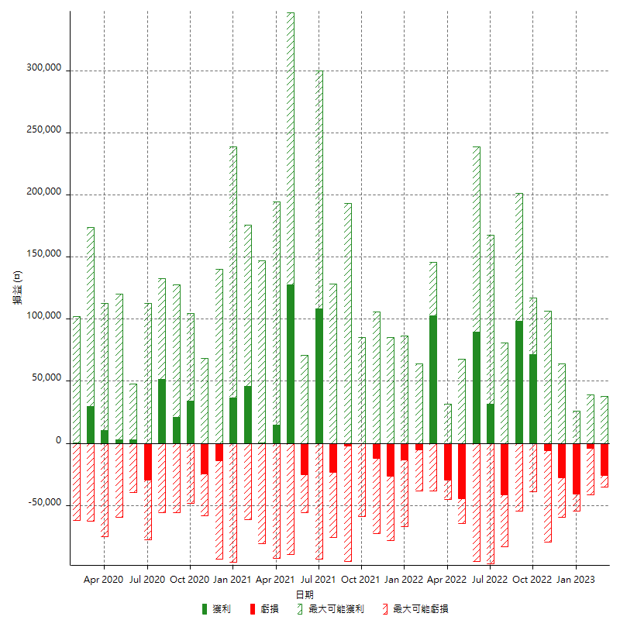

每月獲利和虧損 (%)

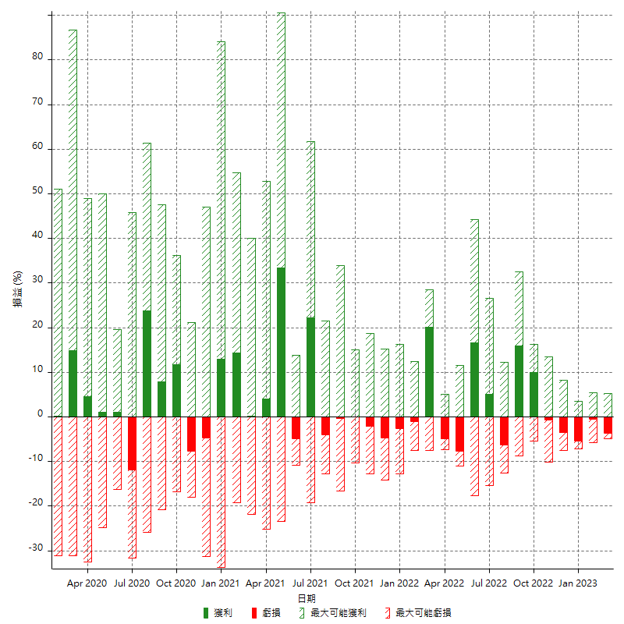

每月累積淨利

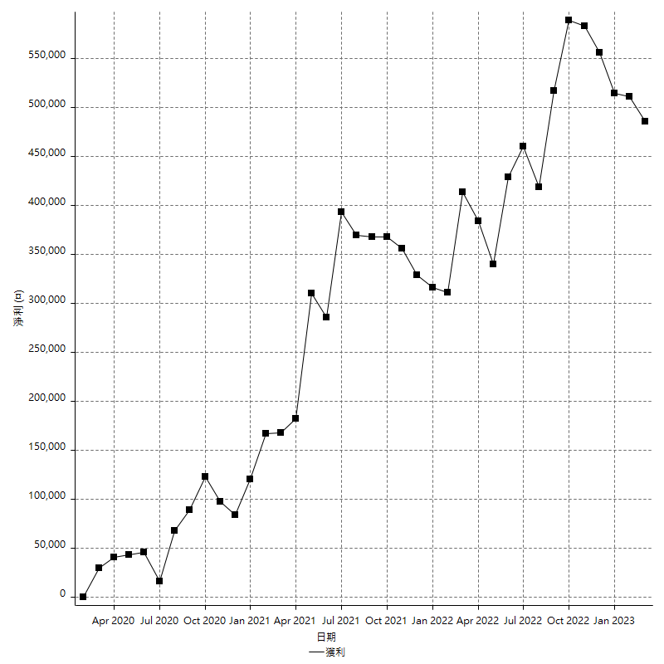

每月平均獲利

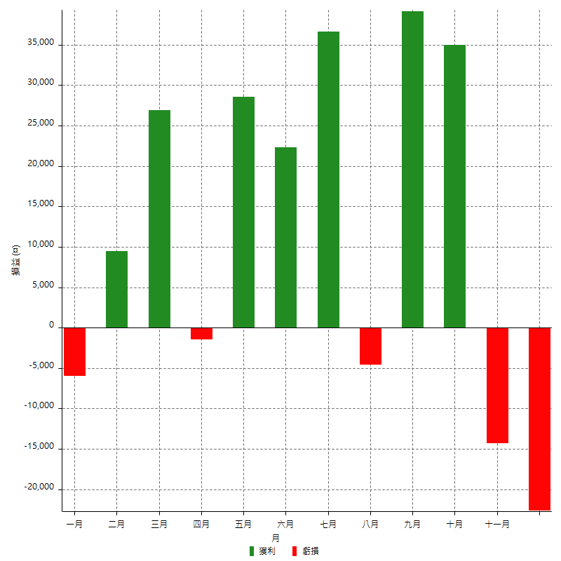

年獲利和虧損

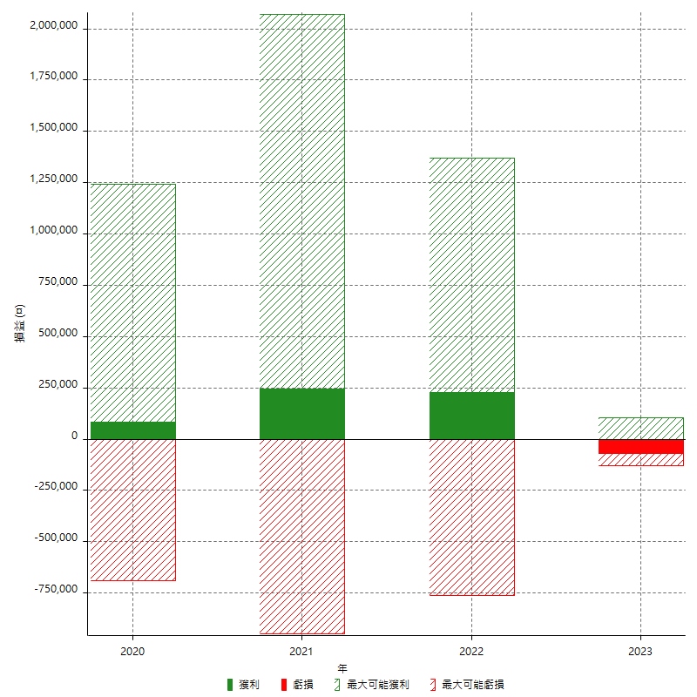

年獲利和虧損 (%)

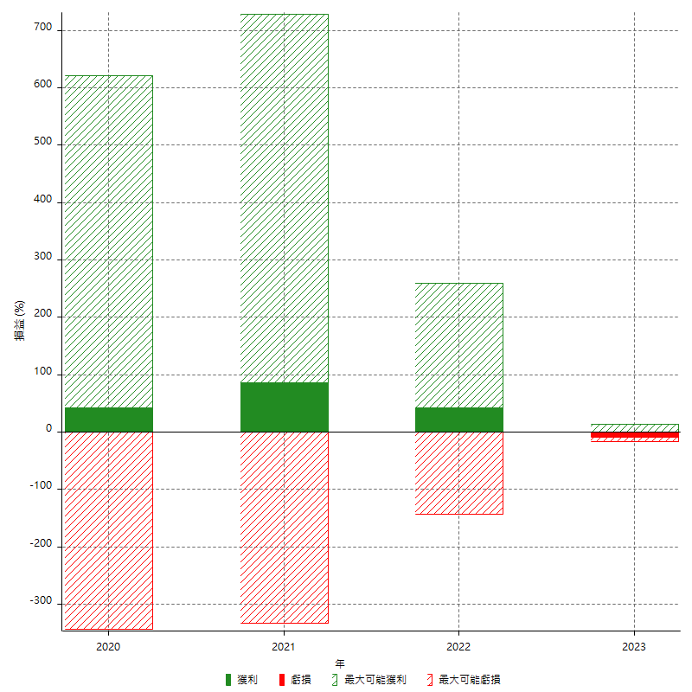

每年累積淨利

